4

Содержание | Google Colab

Задание 4
Создайте новый блокнот и оформите заголовки. В новой ячейке введите формулы для расчётов в нотации ТеХ.

5
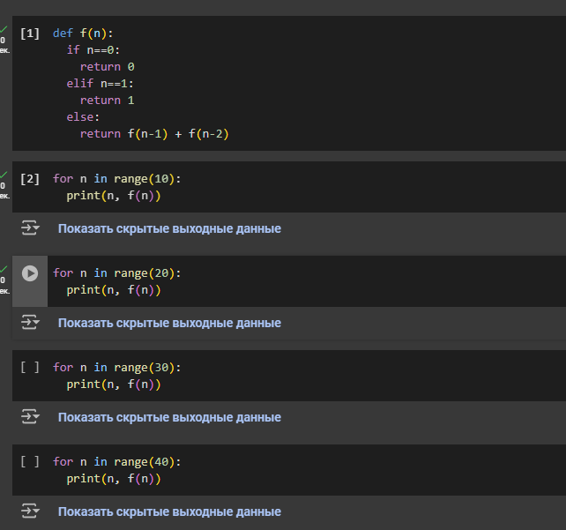
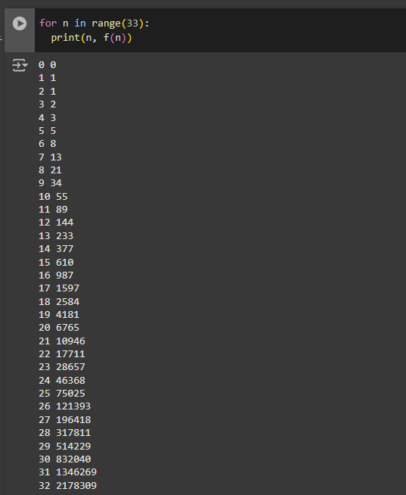
Содержание | Google Colab

Задание 5
Составьте программу в соответствии с наивным алгоритмом и запустите её для 10, 20, 30 и 40 первых чисел Фибоначчи. Обратите внимание на длительность работы цикла и сообщения внизу окна браузера, в строке состояния. Подберите

8
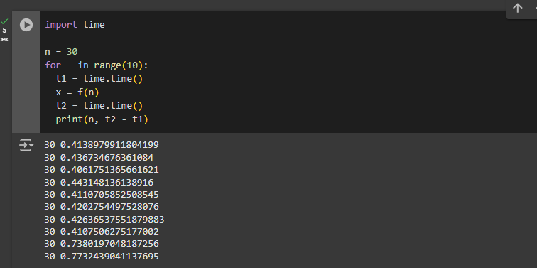
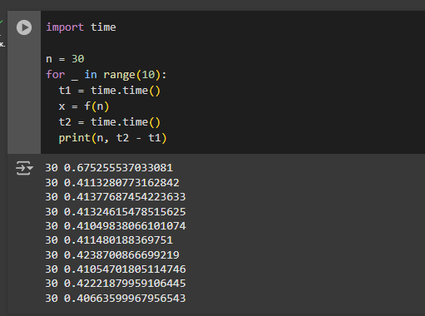
Содержание | Google Colab

Задание 8
Составьте программу для вычисления f (n) с измерением времени десять раз при заданном n. Запустите ячейку несколько раз и обратите внимание на случайные колебания времени вокруг среднего значения.

9
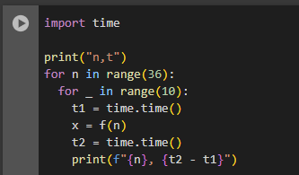
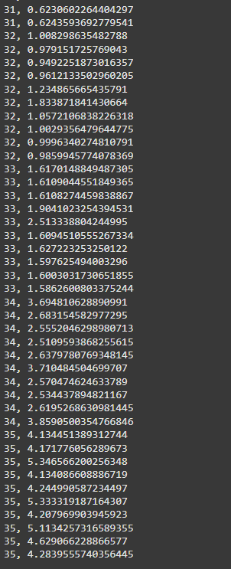
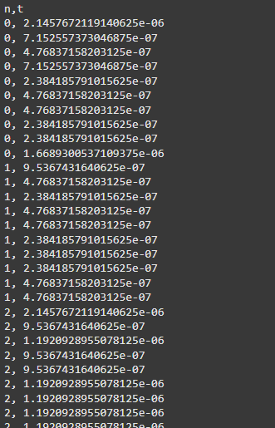
Содержание | Google Colab

Задание 9
Составьте программу по последнему образцу. Запустите её на выполнение и убедитесь, что на экран выводится две колонки чисел, разделённые запятыми. Переключитесь в полноэкранный режим для просмотра результатов. Выйдите из просмотра, нажав кнопку Esc.

10
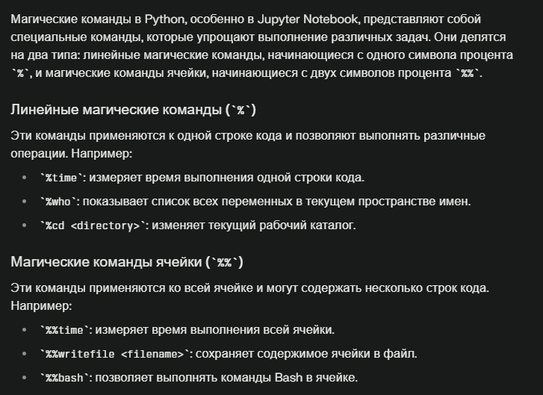
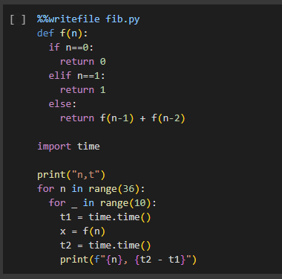
Содержание | Google Colab

Задание 10
Выясните, как работают магические команды, которые начинаются с одного и с двух символов процента. Поэкспериментируйте с ними в новых кодовых ячейках своего блокнота.

11
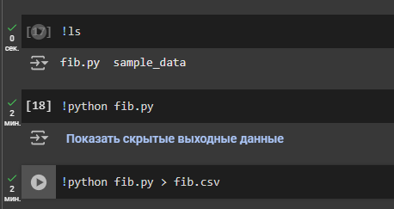
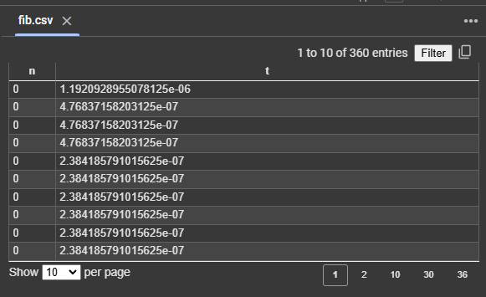
Содержание | Google Colab

Задание 11
Запустите программу в командной строке. Перенаправьте вывод в файл. Убедитесь, что этот файл появился в текущем каталоге

14
Содержание |  | Google Colab

Задание 14
Проведите своё собственное исследование по проблеме загрузки CSV и зафиксируйте результаты на новой странице отчёта. Сформируйте небольшой файл формата CSV и проверьте, что происходит при импорте файла в таблицу Яндекс. Проведите несколько опытов, например, данные с заголовками, данные без заголовков, текстовые и числовые значения в первой строке, пустая первая строка. |  |  | Из опытов проведенных ниже, я выяснил что, первые два символа в первой строке не импортируются. Для того, чтобы вывести n, t нам надо в первой строке написать 2 символа и при импортировании эта строка будет пустой, а последующие строки импортируются нормально

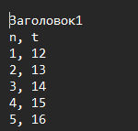
CSV с заголовком
головок1
n | t
1 | 12.00000000
2 | 13.00000000
3 | 14.00000000
4 | 15.00000000
5 | 16.00000000

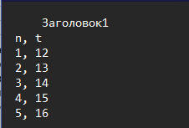
CSV перед заголовком 4 пробела
Заголовок1
n | t
1 | 12.00000000
2 | 13.00000000
3 | 14.00000000
4 | 15.00000000
5 | 16

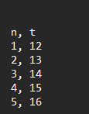
CSV пустой заголовок
t
1 | 12.00000000000000000000000
2 | 13.00000000000000000000000
3 | 14.00000000000000000000000
4 | 15.00000000000000000000000
5 | 16.00000000000000000000000

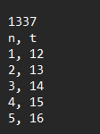
CSV числовой заголовок

n | t
1 | 12.00000000000000000000000
2 | 13.00000000000000000000000
3 | 14.00000000000000000000000
4 | 15.00000000000000000000000
5 | 16.00000000000000000000000

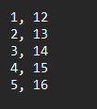
CSV с числовыми значениями
2
2 | 13.00000000000000000000000
3 | 14.00000000000000000000000
4 | 15.00000000000000000000000
5 | 16.00000000000000000000000

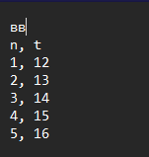
CSV c двумя символами перед наименованием столбцов

n | t
1 | 12.00000000000000000000000
2 | 13.00000000000000000000000
3 | 14.00000000000000000000000
4 | 15.00000000000000000000000
5 | 16.00000000000000000000000

16
Содержание |  |  | Google Colab

Задание 16
Выделите диапазон ячеек с загруженные данными и постройте диаграмму разброса. Опишите в отчете общий характер зависимости, который можно наблюдать на графике.

n | t
0 | 1.1920928955E-06
0 | 4.768371582E-07
0 | 4.768371582E-07
0 | 4.768371582E-07
0 | 2.384185791E-07
0 | 2.384185791E-07
0 | 2.384185791E-07
0 | 2.384185791E-07
0 | 2.384185791E-07
0 | 2.384185791E-07
1 | 7.152557373E-07
1 | 2.384185791E-07
1 | 2.384185791E-07
1 | 2.384185791E-07
1 | 2.384185791E-07
1 | 2.384185791E-07
1 | 4.768371582E-07
1 | 2.384185791E-07 | Характер зависимости, который можно наблюдать на графике, выглядит как экспоненциальный кривая. С увелечением порядкового номера числа Фибоначчи, время его нахождения увеличивается экспоненциально.
1 | 2.384185791E-07
1 | 4.768371582E-07
2 | 1.4305114746E-06
2 | 7.152557373E-07
2 | 7.152557373E-07
2 | 7.152557373E-07
2 | 7.152557373E-07
2 | 4.768371582E-07
2 | 4.768371582E-07
2 | 9.5367431641E-07
2 | 4.768371582E-07
2 | 7.152557373E-07
3 | 1.1920928955E-06
3 | 9.5367431641E-07
3 | 9.5367431641E-07
3 | 1.1920928955E-06
3 | 7.152557373E-07
3 | 9.5367431641E-07
3 | 7.152557373E-07
3 | 1.1920928955E-06
3 | 9.5367431641E-07
3 | 7.152557373E-07
4 | 1.6689300537E-06
4 | 1.4305114746E-06
4 | 1.4305114746E-06
4 | 1.4305114746E-06
4 | 1.4305114746E-06
4 | 7.6293945312E-06
4 | 1.4305114746E-06
4 | 1.4305114746E-06
4 | 1.1920928955E-06
4 | 1.6689300537E-06
5 | 2.384185791E-06
5 | 2.1457672119E-06
5 | 2.6226043701E-06
5 | 2.6226043701E-06
5 | 2.1457672119E-06
5 | 2.384185791E-06
5 | 2.384185791E-06
5 | 2.384185791E-06
5 | 2.384185791E-06
5 | 2.1457672119E-06
6 | 4.0531158447E-06
6 | 3.8146972656E-06
6 | 2.908706665E-05
6 | 5.9604644775E-06
6 | 5.9604644775E-06
6 | 5.7220458984E-06
6 | 3.8146972656E-06
6 | 3.8146972656E-06
6 | 3.8146972656E-06
6 | 4.2915344238E-06
7 | 6.6757202148E-06
7 | 6.4373016357E-06
7 | 6.1988830566E-06
7 | 6.1988830566E-06
7 | 6.1988830566E-06
7 | 6.4373016357E-06
7 | 5.9604644775E-06
7 | 6.4373016357E-06
7 | 6.1988830566E-06
7 | 6.4373016357E-06
8 | 1.1205673218E-05
8 | 9.298324585E-06
8 | 9.5367431641E-06
8 | 9.7751617432E-06
8 | 9.298324585E-06
8 | 9.5367431641E-06
8 | 9.5367431641E-06
8 | 9.5367431641E-06
8 | 9.298324585E-06
8 | 9.5367431641E-06
9 | 1.5735626221E-05
9 | 1.5497207642E-05
9 | 1.5258789062E-05
9 | 1.5020370483E-05
9 | 1.5258789062E-05
9 | 1.5258789062E-05
9 | 1.5258789062E-05
9 | 1.5020370483E-05
9 | 1.5258789062E-05
9 | 1.5020370483E-05
10 | 2.5033950806E-05
10 | 2.4795532227E-05
10 | 2.4557113647E-05
10 | 2.4795532227E-05
10 | 2.4557113647E-05
10 | 2.4557113647E-05
10 | 2.4557113647E-05
10 | 2.4795532227E-05
10 | 3.4809112549E-05
10 | 2.4795532227E-05
11 | 4.0292739868E-05
11 | 4.0292739868E-05
11 | 3.981590271E-05
11 | 4.0054321289E-05
11 | 4.2676925659E-05
11 | 4.0292739868E-05
11 | 6.6518783569E-05
11 | 3.981590271E-05
11 | 3.981590271E-05
11 | 4.7922134399E-05
12 | 6.890296936E-05
12 | 6.4849853516E-05
12 | 6.4134597778E-05
12 | 6.4849853516E-05
12 | 6.5326690674E-05
12 | 6.4611434937E-05
12 | 6.4611434937E-05
12 | 6.9141387939E-05
12 | 6.5088272095E-05
12 | 6.5565109253E-05
13 | 0.00010752677917
13 | 0.00016474723816
13 | 0.00017786026001
13 | 0.00090503692627
13 | 0.00023984909058
13 | 0.00026679039001
13 | 0.00017833709717
13 | 0.00019788742065
13 | 0.00016927719116
13 | 0.00017714500427
14 | 0.00021886825562
14 | 0.00017738342285
14 | 0.0002007484436
14 | 0.00017142295837
14 | 0.00017070770264
14 | 0.00017285346985
14 | 0.00017046928406
14 | 0.00019216537476
14 | 0.00017023086548
14 | 0.00017023086548
15 | 0.00037384033203
15 | 0.00041007995605
15 | 0.00028276443481
15 | 0.00027894973755
15 | 0.00030398368835
15 | 0.00029993057251
15 | 0.00027918815613
15 | 0.00028252601624
15 | 0.00030493736267
15 | 0.00027585029602
16 | 0.00047445297241
16 | 0.00045323371887
16 | 0.00047183036804
16 | 0.00047135353088
16 | 0.00045323371887
16 | 0.0004575252533
16 | 0.00044846534729
16 | 0.00060963630676
16 | 0.00062537193298
16 | 0.00045371055603
17 | 0.00087285041809
17 | 0.00076961517334
17 | 0.00075650215149
17 | 0.00075769424438
17 | 0.00098848342896
17 | 0.00083947181702
17 | 0.0011100769043
17 | 0.00084781646729
17 | 0.00080633163452
17 | 0.0010299682617
18 | 0.0013542175293
18 | 0.0016372203827
18 | 0.001373052597
18 | 0.0015814304352
18 | 0.0013008117676
18 | 0.0016326904297
18 | 0.0015430450439
18 | 0.001481294632
18 | 0.0016114711761
18 | 0.0016605854034
19 | 0.0022301673889
19 | 0.0019540786743
19 | 0.0019500255585
19 | 0.0019438266754
19 | 0.0019047260284
19 | 0.0021922588348
19 | 0.0019443035126
19 | 0.0021152496338
19 | 0.0020525455475
19 | 0.0019328594208
20 | 0.003438949585
20 | 0.0045583248138
20 | 0.0033450126648
20 | 0.003181219101
20 | 0.0031089782715
20 | 0.0031306743622
20 | 0.003086566925
20 | 0.0030965805054
20 | 0.0030753612518
20 | 0.0033376216888
21 | 0.0058670043945
21 | 0.006343126297
21 | 0.0050132274628
21 | 0.0053935050964
21 | 0.0051476955414
21 | 0.004989862442
21 | 0.0050859451294
21 | 0.0053060054779
21 | 0.0054128170013
21 | 0.0050921440125
22 | 0.0085196495056
22 | 0.0086121559143
22 | 0.0086464881897
22 | 0.0081653594971
22 | 0.010593175888
22 | 0.009105682373
22 | 0.0081751346588
22 | 0.0083138942719
22 | 0.0081691741943
22 | 0.0080473423004
23 | 0.015037059784
23 | 0.01328587532
23 | 0.013204574585
23 | 0.013110876083
23 | 0.013927698135
23 | 0.013387680054
23 | 0.013452529907
23 | 0.013714075089
23 | 0.013388395309
23 | 0.013630628586
24 | 0.022217750549
24 | 0.021733045578
24 | 0.022081613541
24 | 0.021675109863
24 | 0.021823406219
24 | 0.023323535919
24 | 0.023665904999
24 | 0.021718978882
24 | 0.021870851517
24 | 0.021273612976
25 | 0.035063743591
25 | 0.035774469376
25 | 0.03764629364
25 | 0.035791635513
25 | 0.03587603569
25 | 0.035236597061
25 | 0.034438371658
25 | 0.034809827805
25 | 0.049466848373
25 | 0.036279439926
26 | 0.056944847107
26 | 0.058142185211
26 | 0.05682682991
26 | 0.057826519012
26 | 0.057610273361
26 | 0.059948444366
26 | 0.1005012989
26 | 0.1056394577
26 | 0.11296772957
26 | 0.10726499557
27 | 0.17528629303
27 | 0.18763399124
27 | 0.19399833679
27 | 0.17439460754
27 | 0.17779684067
27 | 0.18145012856
27 | 0.16822266579
27 | 0.17744135857
27 | 0.1747739315
27 | 0.17228269577
28 | 0.2755947113
28 | 0.28102660179
28 | 0.17334508896
28 | 0.1485414505
28 | 0.15032196045
28 | 0.14666604996
28 | 0.14731454849
28 | 0.15286564827
28 | 0.16191792488
28 | 0.15100336075
29 | 0.2399289608
29 | 0.23991823196
29 | 0.23871731758
29 | 0.25435519218
29 | 0.24052929878
29 | 0.24226522446
29 | 0.23968076706
29 | 0.25722050667
29 | 0.23782491684
29 | 0.24300408363
30 | 0.38931584358
30 | 0.4041056633
30 | 0.39844274521
30 | 0.41207814217
30 | 0.39037203789
30 | 0.40080285072
30 | 0.40751767159
30 | 0.39996743202
30 | 0.40907263756
30 | 0.38953781128
31 | 0.64658713341
31 | 0.62953925133
31 | 0.64470219612
31 | 0.78060793877
31 | 1.2114889622
31 | 1.170912981
31 | 0.78445196152
31 | 0.64360237122
31 | 0.65030169487
31 | 0.63056373596
32 | 1.0453195572
32 | 1.0350122452
32 | 1.0464522839
32 | 1.0414803028
32 | 1.0531997681
32 | 1.0410013199
32 | 1.0368103981
32 | 1.6902694702
32 | 1.6990909576
32 | 1.0359444618
33 | 1.6793811321
33 | 1.686060667
33 | 1.6853885651
33 | 1.6682481766
33 | 1.6766300201
33 | 2.8612587452
33 | 1.8100204468
33 | 1.7165198326
33 | 1.6810925007
33 | 1.6844303608
34 | 2.7270028591
34 | 4.0233647823
34 | 2.6986794472
34 | 2.7153625488
34 | 2.7280535698
34 | 3.9299416542
34 | 2.8307962418
34 | 2.7315170765
34 | 2.7592325211
34 | 3.4941735268
35 | 4.9597122669
35 | 4.378015995
35 | 5.7274258137
35 | 4.4171950817
35 | 4.4413199425
35 | 5.7230656147
35 | 4.4177017212
35 | 5.6918964386
35 | 4.4028487206
35 | 4.412355423

18
Содержание |  |  | Google Colab

Задание 18
Найдите логарифм времени расчётов и постройте новую диаграмму разброса. Обратите внимание на линейный характер зависимости

n | t | lg t
0 | 1.1920928955E-06 | -5.9236899003
0 | 4.768371582E-07 | -6.3216299089
0 | 4.768371582E-07 | -6.3216299089
0 | 4.768371582E-07 | -6.3216299089
0 | 2.384185791E-07 | -6.6226599046
0 | 2.384185791E-07 | -6.6226599046
0 | 2.384185791E-07 | -6.6226599046
0 | 2.384185791E-07 | -6.6226599046
0 | 2.384185791E-07 | -6.6226599046
0 | 2.384185791E-07 | -6.6226599046
1 | 7.152557373E-07 | -6.1455386499
1 | 2.384185791E-07 | -6.6226599046
1 | 2.384185791E-07 | -6.6226599046
1 | 2.384185791E-07 | -6.6226599046
1 | 2.384185791E-07 | -6.6226599046
1 | 2.384185791E-07 | -6.6226599046
1 | 4.768371582E-07 | -6.3216299089
1 | 2.384185791E-07 | -6.6226599046
1 | 2.384185791E-07 | -6.6226599046
1 | 4.768371582E-07 | -6.3216299089
2 | 1.4305114746E-06 | -5.8445086542
2 | 7.152557373E-07 | -6.1455386499
2 | 7.152557373E-07 | -6.1455386499
2 | 7.152557373E-07 | -6.1455386499
2 | 7.152557373E-07 | -6.1455386499
2 | 4.768371582E-07 | -6.3216299089
2 | 4.768371582E-07 | -6.3216299089
2 | 9.5367431641E-07 | -6.0205999133
2 | 4.768371582E-07 | -6.3216299089
2 | 7.152557373E-07 | -6.1455386499
3 | 1.1920928955E-06 | -5.9236899003
3 | 9.5367431641E-07 | -6.0205999133
3 | 9.5367431641E-07 | -6.0205999133
3 | 1.1920928955E-06 | -5.9236899003
3 | 7.152557373E-07 | -6.1455386499
3 | 9.5367431641E-07 | -6.0205999133
3 | 7.152557373E-07 | -6.1455386499
3 | 1.1920928955E-06 | -5.9236899003
3 | 9.5367431641E-07 | -6.0205999133
3 | 7.152557373E-07 | -6.1455386499
4 | 1.6689300537E-06 | -5.7775618646
4 | 1.4305114746E-06 | -5.8445086542
4 | 1.4305114746E-06 | -5.8445086542
4 | 1.4305114746E-06 | -5.8445086542
4 | 1.4305114746E-06 | -5.8445086542
4 | 7.6293945312E-06 | -5.1175099263
4 | 1.4305114746E-06 | -5.8445086542
4 | 1.4305114746E-06 | -5.8445086542
4 | 1.1920928955E-06 | -5.9236899003
4 | 1.6689300537E-06 | -5.7775618646
5 | 2.384185791E-06 | -5.6226599046
5 | 2.1457672119E-06 | -5.6684173952
5 | 2.6226043701E-06 | -5.5812672194
5 | 2.6226043701E-06 | -5.5812672194
5 | 2.1457672119E-06 | -5.6684173952
5 | 2.384185791E-06 | -5.6226599046
5 | 2.384185791E-06 | -5.6226599046
5 | 2.384185791E-06 | -5.6226599046
5 | 2.384185791E-06 | -5.6226599046
5 | 2.1457672119E-06 | -5.6684173952
6 | 4.0531158447E-06 | -5.3922109832
6 | 3.8146972656E-06 | -5.418539922
6 | 2.908706665E-05 | -4.5363000739
6 | 5.9604644775E-06 | -5.2247198959
6 | 5.9604644775E-06 | -5.2247198959
6 | 5.7220458984E-06 | -5.2424486629
6 | 3.8146972656E-06 | -5.418539922
6 | 3.8146972656E-06 | -5.418539922
6 | 3.8146972656E-06 | -5.418539922
6 | 4.2915344238E-06 | -5.3673873995
7 | 6.6757202148E-06 | -5.1755018733
7 | 6.4373016357E-06 | -5.1912961404
7 | 6.1988830566E-06 | -5.2076865566
7 | 6.1988830566E-06 | -5.2076865566
7 | 6.1988830566E-06 | -5.2076865566
7 | 6.4373016357E-06 | -5.1912961404
7 | 5.9604644775E-06 | -5.2247198959
7 | 6.4373016357E-06 | -5.1912961404
7 | 6.1988830566E-06 | -5.2076865566
7 | 6.4373016357E-06 | -5.1912961404
8 | 1.1205673218E-05 | -4.9505620467
8 | 9.298324585E-06 | -5.0315952976
8 | 9.5367431641E-06 | -5.0205999133
8 | 9.7751617432E-06 | -5.0098760479
8 | 9.298324585E-06 | -5.0315952976
8 | 9.5367431641E-06 | -5.0205999133
8 | 9.5367431641E-06 | -5.0205999133
8 | 9.5367431641E-06 | -5.0205999133
8 | 9.298324585E-06 | -5.0315952976
8 | 9.5367431641E-06 | -5.0205999133
9 | 1.5735626221E-05 | -4.8031159691
9 | 1.5497207642E-05 | -4.809746548
9 | 1.5258789062E-05 | -4.8164799306
9 | 1.5020370483E-05 | -4.8233193552
9 | 1.5258789062E-05 | -4.8164799306
9 | 1.5258789062E-05 | -4.8164799306
9 | 1.5258789062E-05 | -4.8164799306
9 | 1.5020370483E-05 | -4.8233193552
9 | 1.5258789062E-05 | -4.8164799306
9 | 1.5020370483E-05 | -4.8233193552
10 | 2.5033950806E-05 | -4.6014706055
10 | 2.4795532227E-05 | -4.6056265653
10 | 2.4557113647E-05 | -4.6098226799
10 | 2.4795532227E-05 | -4.6056265653
10 | 2.4557113647E-05 | -4.6098226799
10 | 2.4557113647E-05 | -4.6098226799
10 | 2.4557113647E-05 | -4.6098226799
10 | 2.4795532227E-05 | -4.6056265653
10 | 3.4809112549E-05 | -4.4583070488
10 | 2.4795532227E-05 | -4.6056265653
11 | 4.0292739868E-05 | -4.3947732
11 | 4.0292739868E-05 | -4.3947732
11 | 3.981590271E-05 | -4.3999434335
11 | 4.0054321289E-05 | -4.3973506229
11 | 4.2676925659E-05 | -4.3698068736
11 | 4.0292739868E-05 | -4.3947732
11 | 6.6518783569E-05 | -4.1770557013
11 | 3.981590271E-05 | -4.3999434335
11 | 3.981590271E-05 | -4.3999434335
11 | 4.7922134399E-05 | -4.3194638472
12 | 6.890296936E-05 | -4.1617620619
12 | 6.4849853516E-05 | -4.1880910006
12 | 6.4134597778E-05 | -4.1929076246
12 | 6.4849853516E-05 | -4.1880910006
12 | 6.5326690674E-05 | -4.1849093418
12 | 6.4611434937E-05 | -4.1896906137
12 | 6.4611434937E-05 | -4.1896906137
12 | 6.9141387939E-05 | -4.1602619067
12 | 6.5088272095E-05 | -4.1864972576
12 | 6.5565109253E-05 | -4.1833272108
13 | 0.00010752677917 | -3.9684833627
13 | 0.00016474723816 | -3.7831818572
13 | 0.00017786026001 | -3.7499210771
13 | 0.00090503692627 | -3.0433337009
13 | 0.00023984909058 | -3.6200619239
13 | 0.00026679039001 | -3.5738298181
13 | 0.00017833709717 | -3.7487583067
13 | 0.00019788742065 | -3.7035818122
13 | 0.00016927719116 | -3.7714015559
13 | 0.00017714500427 | -3.7516710908
14 | 0.00021886825562 | -3.6598172234
14 | 0.00017738342285 | -3.7510869691
14 | 0.0002007484436 | -3.6973478131
14 | 0.00017142295837 | -3.7659310142
14 | 0.00017070770264 | -3.7677468823
14 | 0.00017285346985 | -3.762321898
14 | 0.00017046928406 | -3.7683538628
14 | 0.00019216537476 | -3.7163248628
14 | 0.00017023086548 | -3.7689616928
14 | 0.00017023086548 | -3.7689616928
15 | 0.00037384033203 | -3.4273138463
15 | 0.00041007995605 | -3.3871314577
15 | 0.00028276443481 | -3.5485752156
15 | 0.00027894973755 | -3.5544740429
15 | 0.00030398368835 | -3.5171497198
15 | 0.00029993057251 | -3.5229792635
15 | 0.00027918815613 | -3.5541030095
15 | 0.00028252601624 | -3.5489415543
15 | 0.00030493736267 | -3.5157893601
15 | 0.00027585029602 | -3.5593265457
16 | 0.00047445297241 | -3.3238068282
16 | 0.00045323371887 | -3.3436777877
16 | 0.00047183036804 | -3.3262141104
16 | 0.00047135353088 | -3.3266532353
16 | 0.00045323371887 | -3.3436777877
16 | 0.0004575252533 | -3.3395849299
16 | 0.00044846534729 | -3.3482711091
16 | 0.00060963630676 | -3.2149291766
16 | 0.00062537193298 | -3.203861614
16 | 0.00045371055603 | -3.3432211163
17 | 0.00087285041809 | -3.0590601757
17 | 0.00076961517334 | -3.1137263786
17 | 0.00075650215149 | -3.1211898325
17 | 0.00075769424438 | -3.1205060117
17 | 0.00098848342896 | -3.0050306068
17 | 0.00083947181702 | -3.0759938795
17 | 0.0011100769043 | -2.954646933
17 | 0.00084781646729 | -3.0716981523
17 | 0.00080633163452 | -3.0934863013
17 | 0.0010299682617 | -2.9871761578
18 | 0.0013542175293 | -2.8683115689
18 | 0.0016372203827 | -2.7858928572
18 | 0.001373052597 | -2.8623128261
18 | 0.0015814304352 | -2.8009499073
18 | 0.0013008117676 | -2.885785543
18 | 0.0016326904297 | -2.7870961529
18 | 0.0015430450439 | -2.811621396
18 | 0.001481294632 | -2.829358551
18 | 0.0016114711761 | -2.7927774582
18 | 0.0016605854034 | -2.7797387838
19 | 0.0022301673889 | -2.651662539
19 | 0.0019540786743 | -2.7090579549
19 | 0.0019500255585 | -2.7099596964
19 | 0.0019438266754 | -2.7113424623
19 | 0.0019047260284 | -2.7201674834
19 | 0.0021922588348 | -2.659108171
19 | 0.0019443035126 | -2.7112359392
19 | 0.0021152496338 | -2.6746383715
19 | 0.0020525455475 | -2.6877071968
19 | 0.0019328594208 | -2.7137997316
20 | 0.003438949585 | -2.4635741909
20 | 0.0045583248138 | -2.3411947314
20 | 0.0033450126648 | -2.4756022336
20 | 0.003181219101 | -2.4974064186
20 | 0.0031089782715 | -2.5073823132
20 | 0.0031306743622 | -2.5043621033
20 | 0.003086566925 | -2.5105243019
20 | 0.0030965805054 | -2.5091176247
20 | 0.0030753612518 | -2.5121038619
20 | 0.0033376216888 | -2.4765628911
21 | 0.0058670043945 | -2.2315835865
21 | 0.006343126297 | -2.1976966413
21 | 0.0050132274628 | -2.2998825899
21 | 0.0053935050964 | -2.2681289066
21 | 0.0051476955414 | -2.2883871472
21 | 0.004989862442 | -2.3019114266
21 | 0.0050859451294 | -2.2936283296
21 | 0.0053060054779 | -2.275232306
21 | 0.0054128170013 | -2.2665766555
21 | 0.0050921440125 | -2.2930993224
22 | 0.0085196495056 | -2.0695782715
22 | 0.0086121559143 | -2.0648881163
22 | 0.0086464881897 | -2.0631602474
22 | 0.0081653594971 | -2.0880246898
22 | 0.010593175888 | -1.9749738167
22 | 0.009105682373 | -2.0406875029
22 | 0.0081751346588 | -2.087505085
22 | 0.0083138942719 | -2.0801955027
22 | 0.0081691741943 | -2.0878218432
22 | 0.0080473423004 | -2.0943475252
23 | 0.015037059784 | -1.8228370736
23 | 0.01328587532 | -1.8766098275
23 | 0.013204574585 | -1.879275586
23 | 0.013110876083 | -1.8823682873
23 | 0.013927698135 | -1.8561206546
23 | 0.013387680054 | -1.8732946752
23 | 0.013452529907 | -1.8711960338
23 | 0.013714075089 | -1.862833477
23 | 0.013388395309 | -1.873271473
23 | 0.013630628586 | -1.8654841159
24 | 0.022217750549 | -1.6532999136
24 | 0.021733045578 | -1.6628794092
24 | 0.022081613541 | -1.6559691952
24 | 0.021675109863 | -1.6640386926
24 | 0.021823406219 | -1.6610774633
24 | 0.023323535919 | -1.6322056086
24 | 0.023665904999 | -1.6258768832
24 | 0.021718978882 | -1.663160597
24 | 0.021870851517 | -1.6601343079
24 | 0.021273612976 | -1.672158746
25 | 0.035063743591 | -1.4551417182
25 | 0.035774469376 | -1.4464267992
25 | 0.03764629364 | -1.4242777746
25 | 0.035791635513 | -1.4462184559
25 | 0.03587603569 | -1.4451955526
25 | 0.035236597061 | -1.4530060398
25 | 0.034438371658 | -1.4629573914
25 | 0.034809827805 | -1.4582981251
25 | 0.049466848373 | -1.3056857585
25 | 0.036279439926 | -1.4403394261
26 | 0.056944847107 | -1.2445455688
26 | 0.058142185211 | -1.2355086498
26 | 0.05682682991 | -1.2454465704
26 | 0.057826519012 | -1.2378729502
26 | 0.057610273361 | -1.239500064
26 | 0.059948444366 | -1.2222220822
26 | 0.1005012989 | -0.99782832527
26 | 0.1056394577 | -0.9761738369
26 | 0.11296772957 | -0.94704559963
26 | 0.10726499557 | -0.96954198082
27 | 0.17528629303 | -0.75625204337
27 | 0.18763399124 | -0.72668848327
27 | 0.19399833679 | -0.7122019934
27 | 0.17439460754 | -0.75846694802
27 | 0.17779684067 | -0.75007596042
27 | 0.18145012856 | -0.74124271977
27 | 0.16822266579 | -0.77411548914
27 | 0.17744135857 | -0.75094514604
27 | 0.1747739315 | -0.75752334429
27 | 0.17228269577 | -0.76375834129
28 | 0.2755947113 | -0.55972912085
28 | 0.28102660179 | -0.55125256812
28 | 0.17334508896 | -0.76108845783
28 | 0.1485414505 | -0.82815233953
28 | 0.15032196045 | -0.82297756895
28 | 0.14666604996 | -0.83367040437
28 | 0.14731454849 | -0.83175436098
28 | 0.15286564827 | -0.8156900976
28 | 0.16191792488 | -0.79070507067
28 | 0.15100336075 | -0.82101338689
29 | 0.2399289608 | -0.61991732704
29 | 0.23991823196 | -0.61993674769
29 | 0.23871731758 | -0.62211607426
29 | 0.25435519218 | -0.59455939263
29 | 0.24052929878 | -0.61883201482
29 | 0.24226522446 | -0.61570892144
29 | 0.23968076706 | -0.62036681409
29 | 0.25722050667 | -0.58969441064
29 | 0.23782491684 | -0.62374264644
29 | 0.24300408363 | -0.61438642811
30 | 0.38931584358 | -0.40969792189
30 | 0.4041056633 | -0.39350506314
30 | 0.39844274521 | -0.39963407634
30 | 0.41207814217 | -0.38502042112
30 | 0.39037203789 | -0.40852129814
30 | 0.40080285072 | -0.3970691982
30 | 0.40751767159 | -0.38985355378
30 | 0.39996743202 | -0.39797537034
30 | 0.40907263756 | -0.38819956903
30 | 0.38953781128 | -0.40945038027
31 | 0.64658713341 | -0.18937294177
31 | 0.62953925133 | -0.20097718676
31 | 0.64470219612 | -0.1906408504
31 | 0.78060793877 | -0.10756703627
31 | 1.2114889622 | 0.083319461652
31 | 1.170912981 | 0.068524620725
31 | 0.78445196152 | -0.10543364671
31 | 0.64360237122 | -0.1913823645
31 | 0.65030169487 | -0.1868851141
31 | 0.63056373596 | -0.20027100936
32 | 1.0453195572 | 0.019249075815
32 | 1.0350122452 | 0.01494548794
32 | 1.0464522839 | 0.019719430162
32 | 1.0414803028 | 0.017651060687
32 | 1.0531997681 | 0.022510754795
32 | 1.0410013199 | 0.017451280153
32 | 1.0368103981 | 0.015699344059
32 | 1.6902694702 | 0.22795594728
32 | 1.6990909576 | 0.23021662863
32 | 1.0359444618 | 0.015336473005
33 | 1.6793811321 | 0.22514926957
33 | 1.686060667 | 0.22687319715
33 | 1.6853885651 | 0.22670004302
33 | 1.6682481766 | 0.22226065883
33 | 1.6766300201 | 0.22443723796
33 | 2.8612587452 | 0.45655713307
33 | 1.8100204468 | 0.25768348088
33 | 1.7165198326 | 0.23464882561
33 | 1.6810925007 | 0.22559161078
33 | 1.6844303608 | 0.2264530607
34 | 2.7270028591 | 0.43568559328
34 | 4.0233647823 | 0.60458941009
34 | 2.6986794472 | 0.43115130153
34 | 2.7153625488 | 0.43382782378
34 | 2.7280535698 | 0.43585289415
34 | 3.9299416542 | 0.59438610268
34 | 2.8307962418 | 0.45190861035
34 | 2.7315170765 | 0.43640391992
34 | 2.7592325211 | 0.4407883001
34 | 3.4941735268 | 0.54334446901
35 | 4.9597122669 | 0.69545648203
35 | 4.378015995 | 0.64127734392
35 | 5.7274258137 | 0.75795947256
35 | 4.4171950817 | 0.64514657993
35 | 4.4413199425 | 0.64751205988
35 | 5.7230656147 | 0.7576287251
35 | 4.4177017212 | 0.6451963894
35 | 5.6918964386 | 0.7552569897
35 | 4.4028487206 | 0.6437337636
35 | 4.412355423 | 0.64467048836

21
Содержание |  |  | Google Colab

Задание 21
1)Постройте новую диаграмму разброса. Обратите внимание на характер зависимости. 2) Включите построение прямой линии и вывод уравнения на график. 3) Оформите рисунок таким образом, чтобы он легко воспринимался и содержал самую необходимую информацию. Можете использовать наш рисунок в качестве примера или сделать всё по-своему. В конечном счёте, за результат отвечает автор произведения, а не составитель инструкции или методички.

Числа Фибоначчи: Наивный алгоритм
n | t | lg t |  | n | min lg t | n | min lg t
0 | 1.1920928955E-06 | -5.9236899003 |  | 0 | -6.6226599046 | 0 | -6.6226599046
0 | 4.768371582E-07 | -6.3216299089 |  | 1 | -6.6226599046 | 1 | -6.6226599046
0 | 4.768371582E-07 | -6.3216299089 |  | 2 | -6.3216299089 | 2 | -6.3216299089
0 | 4.768371582E-07 | -6.3216299089 |  | 3 | -6.1455386499 | 3 | -6.1455386499
0 | 2.384185791E-07 | -6.6226599046 |  | 4 | -5.9236899003 | 4 | -5.9236899003
0 | 2.384185791E-07 | -6.6226599046 |  | 5 | -5.6684173952 | 5 | -5.6684173952
0 | 2.384185791E-07 | -6.6226599046 |  | 6 | -5.418539922 | 6 | -5.418539922
0 | 2.384185791E-07 | -6.6226599046 |  | 7 | -5.2247198959 | 7 | -5.2247198959
0 | 2.384185791E-07 | -6.6226599046 |  | 8 | -5.0315952976 | 8 | -5.0315952976
0 | 2.384185791E-07 | -6.6226599046 |  | 9 | -4.8233193552 | 9 | -4.8233193552
1 | 7.152557373E-07 | -6.1455386499 |  | 10 | -4.6098226799 | 10 | -4.6098226799
1 | 2.384185791E-07 | -6.6226599046 |  | 11 | -4.3999434335 | 11 | -4.3999434335
1 | 2.384185791E-07 | -6.6226599046 |  | 12 | -4.1929076246 | 12 | -4.1929076246
1 | 2.384185791E-07 | -6.6226599046 |  | 13 | -3.9684833627 | 13 | -3.9684833627
1 | 2.384185791E-07 | -6.6226599046 |  | 14 | -3.7689616928 | 14 | -3.7689616928
1 | 2.384185791E-07 | -6.6226599046 |  | 15 | -3.5593265457 | 15 | -3.5593265457
1 | 4.768371582E-07 | -6.3216299089 |  | 16 | -3.3482711091 | 16 | -3.3482711091
1 | 2.384185791E-07 | -6.6226599046 |  | 17 | -3.1211898325 | 17 | -3.1211898325
1 | 2.384185791E-07 | -6.6226599046 |  | 18 | -2.885785543 | 18 | -2.885785543
1 | 4.768371582E-07 | -6.3216299089 |  | 19 | -2.7201674834 | 19 | -2.7201674834
2 | 1.4305114746E-06 | -5.8445086542 |  | 20 | -2.5121038619 | 20 | -2.5121038619
2 | 7.152557373E-07 | -6.1455386499 |  | 21 | -2.3019114266 | 21 | -2.3019114266
2 | 7.152557373E-07 | -6.1455386499 |  | 22 | -2.0943475252 | 22 | -2.0943475252
2 | 7.152557373E-07 | -6.1455386499 |  | 23 | -1.8823682873 | 23 | -1.8823682873
2 | 7.152557373E-07 | -6.1455386499 |  | 24 | -1.672158746 | 24 | -1.672158746
2 | 4.768371582E-07 | -6.3216299089 |  | 25 | -1.4629573914 | 25 | -1.4629573914
2 | 4.768371582E-07 | -6.3216299089 |  | 26 | -1.2454465704 | 26 | -1.2454465704
2 | 9.5367431641E-07 | -6.0205999133 |  | 27 | -0.77411548914 | 27 | -0.77411548914
2 | 4.768371582E-07 | -6.3216299089 |  | 28 | -0.83367040437 | 28 | -0.83367040437
2 | 7.152557373E-07 | -6.1455386499 |  | 29 | -0.62374264644 | 29 | -0.62374264644
3 | 1.1920928955E-06 | -5.9236899003 |  | 30 | -0.40969792189 | 30 | -0.40969792189
3 | 9.5367431641E-07 | -6.0205999133 |  | 31 | -0.20097718676 | 31 | -0.20097718676
3 | 9.5367431641E-07 | -6.0205999133 |  | 32 | 0.01494548794 | 32 | 0.01494548794
3 | 1.1920928955E-06 | -5.9236899003 |  | 33 | 0.22226065883 | 33 | 0.22226065883
3 | 7.152557373E-07 | -6.1455386499 |  | 34 | 0.43115130153 | 34 | 0.43115130153
3 | 9.5367431641E-07 | -6.0205999133 |  | 35 | 0.64127734392 | 35 | 0.64127734392
3 | 7.152557373E-07 | -6.1455386499
3 | 1.1920928955E-06 | -5.9236899003
3 | 9.5367431641E-07 | -6.0205999133
3 | 7.152557373E-07 | -6.1455386499
4 | 1.6689300537E-06 | -5.7775618646
4 | 1.4305114746E-06 | -5.8445086542
4 | 1.4305114746E-06 | -5.8445086542
4 | 1.4305114746E-06 | -5.8445086542
4 | 1.4305114746E-06 | -5.8445086542
4 | 7.6293945312E-06 | -5.1175099263
4 | 1.4305114746E-06 | -5.8445086542
4 | 1.4305114746E-06 | -5.8445086542
4 | 1.1920928955E-06 | -5.9236899003
4 | 1.6689300537E-06 | -5.7775618646
5 | 2.384185791E-06 | -5.6226599046
5 | 2.1457672119E-06 | -5.6684173952
5 | 2.6226043701E-06 | -5.5812672194
5 | 2.6226043701E-06 | -5.5812672194
5 | 2.1457672119E-06 | -5.6684173952
5 | 2.384185791E-06 | -5.6226599046
5 | 2.384185791E-06 | -5.6226599046
5 | 2.384185791E-06 | -5.6226599046
5 | 2.384185791E-06 | -5.6226599046
5 | 2.1457672119E-06 | -5.6684173952
6 | 4.0531158447E-06 | -5.3922109832
6 | 3.8146972656E-06 | -5.418539922
6 | 2.908706665E-05 | -4.5363000739
6 | 5.9604644775E-06 | -5.2247198959
6 | 5.9604644775E-06 | -5.2247198959
6 | 5.7220458984E-06 | -5.2424486629
6 | 3.8146972656E-06 | -5.418539922
6 | 3.8146972656E-06 | -5.418539922
6 | 3.8146972656E-06 | -5.418539922
6 | 4.2915344238E-06 | -5.3673873995
7 | 6.6757202148E-06 | -5.1755018733
7 | 6.4373016357E-06 | -5.1912961404
7 | 6.1988830566E-06 | -5.2076865566
7 | 6.1988830566E-06 | -5.2076865566
7 | 6.1988830566E-06 | -5.2076865566
7 | 6.4373016357E-06 | -5.1912961404
7 | 5.9604644775E-06 | -5.2247198959
7 | 6.4373016357E-06 | -5.1912961404
7 | 6.1988830566E-06 | -5.2076865566
7 | 6.4373016357E-06 | -5.1912961404
8 | 1.1205673218E-05 | -4.9505620467
8 | 9.298324585E-06 | -5.0315952976
8 | 9.5367431641E-06 | -5.0205999133
8 | 9.7751617432E-06 | -5.0098760479
8 | 9.298324585E-06 | -5.0315952976
8 | 9.5367431641E-06 | -5.0205999133
8 | 9.5367431641E-06 | -5.0205999133
8 | 9.5367431641E-06 | -5.0205999133
8 | 9.298324585E-06 | -5.0315952976
8 | 9.5367431641E-06 | -5.0205999133
9 | 1.5735626221E-05 | -4.8031159691
9 | 1.5497207642E-05 | -4.809746548
9 | 1.5258789062E-05 | -4.8164799306
9 | 1.5020370483E-05 | -4.8233193552
9 | 1.5258789062E-05 | -4.8164799306
9 | 1.5258789062E-05 | -4.8164799306
9 | 1.5258789062E-05 | -4.8164799306
9 | 1.5020370483E-05 | -4.8233193552
9 | 1.5258789062E-05 | -4.8164799306
9 | 1.5020370483E-05 | -4.8233193552
10 | 2.5033950806E-05 | -4.6014706055
10 | 2.4795532227E-05 | -4.6056265653
10 | 2.4557113647E-05 | -4.6098226799
10 | 2.4795532227E-05 | -4.6056265653
10 | 2.4557113647E-05 | -4.6098226799
10 | 2.4557113647E-05 | -4.6098226799
10 | 2.4557113647E-05 | -4.6098226799
10 | 2.4795532227E-05 | -4.6056265653
10 | 3.4809112549E-05 | -4.4583070488
10 | 2.4795532227E-05 | -4.6056265653
11 | 4.0292739868E-05 | -4.3947732
11 | 4.0292739868E-05 | -4.3947732
11 | 3.981590271E-05 | -4.3999434335
11 | 4.0054321289E-05 | -4.3973506229
11 | 4.2676925659E-05 | -4.3698068736
11 | 4.0292739868E-05 | -4.3947732
11 | 6.6518783569E-05 | -4.1770557013
11 | 3.981590271E-05 | -4.3999434335
11 | 3.981590271E-05 | -4.3999434335
11 | 4.7922134399E-05 | -4.3194638472
12 | 6.890296936E-05 | -4.1617620619
12 | 6.4849853516E-05 | -4.1880910006
12 | 6.4134597778E-05 | -4.1929076246
12 | 6.4849853516E-05 | -4.1880910006
12 | 6.5326690674E-05 | -4.1849093418
12 | 6.4611434937E-05 | -4.1896906137
12 | 6.4611434937E-05 | -4.1896906137
12 | 6.9141387939E-05 | -4.1602619067
12 | 6.5088272095E-05 | -4.1864972576
12 | 6.5565109253E-05 | -4.1833272108
13 | 0.00010752677917 | -3.9684833627
13 | 0.00016474723816 | -3.7831818572
13 | 0.00017786026001 | -3.7499210771
13 | 0.00090503692627 | -3.0433337009
13 | 0.00023984909058 | -3.6200619239
13 | 0.00026679039001 | -3.5738298181
13 | 0.00017833709717 | -3.7487583067
13 | 0.00019788742065 | -3.7035818122
13 | 0.00016927719116 | -3.7714015559
13 | 0.00017714500427 | -3.7516710908
14 | 0.00021886825562 | -3.6598172234
14 | 0.00017738342285 | -3.7510869691
14 | 0.0002007484436 | -3.6973478131
14 | 0.00017142295837 | -3.7659310142
14 | 0.00017070770264 | -3.7677468823
14 | 0.00017285346985 | -3.762321898
14 | 0.00017046928406 | -3.7683538628
14 | 0.00019216537476 | -3.7163248628
14 | 0.00017023086548 | -3.7689616928
14 | 0.00017023086548 | -3.7689616928
15 | 0.00037384033203 | -3.4273138463
15 | 0.00041007995605 | -3.3871314577
15 | 0.00028276443481 | -3.5485752156
15 | 0.00027894973755 | -3.5544740429
15 | 0.00030398368835 | -3.5171497198
15 | 0.00029993057251 | -3.5229792635
15 | 0.00027918815613 | -3.5541030095
15 | 0.00028252601624 | -3.5489415543
15 | 0.00030493736267 | -3.5157893601
15 | 0.00027585029602 | -3.5593265457
16 | 0.00047445297241 | -3.3238068282
16 | 0.00045323371887 | -3.3436777877
16 | 0.00047183036804 | -3.3262141104
16 | 0.00047135353088 | -3.3266532353
16 | 0.00045323371887 | -3.3436777877
16 | 0.0004575252533 | -3.3395849299
16 | 0.00044846534729 | -3.3482711091
16 | 0.00060963630676 | -3.2149291766
16 | 0.00062537193298 | -3.203861614
16 | 0.00045371055603 | -3.3432211163
17 | 0.00087285041809 | -3.0590601757
17 | 0.00076961517334 | -3.1137263786
17 | 0.00075650215149 | -3.1211898325
17 | 0.00075769424438 | -3.1205060117
17 | 0.00098848342896 | -3.0050306068
17 | 0.00083947181702 | -3.0759938795
17 | 0.0011100769043 | -2.954646933
17 | 0.00084781646729 | -3.0716981523
17 | 0.00080633163452 | -3.0934863013
17 | 0.0010299682617 | -2.9871761578
18 | 0.0013542175293 | -2.8683115689
18 | 0.0016372203827 | -2.7858928572
18 | 0.001373052597 | -2.8623128261
18 | 0.0015814304352 | -2.8009499073
18 | 0.0013008117676 | -2.885785543
18 | 0.0016326904297 | -2.7870961529
18 | 0.0015430450439 | -2.811621396
18 | 0.001481294632 | -2.829358551
18 | 0.0016114711761 | -2.7927774582
18 | 0.0016605854034 | -2.7797387838
19 | 0.0022301673889 | -2.651662539
19 | 0.0019540786743 | -2.7090579549
19 | 0.0019500255585 | -2.7099596964
19 | 0.0019438266754 | -2.7113424623
19 | 0.0019047260284 | -2.7201674834
19 | 0.0021922588348 | -2.659108171
19 | 0.0019443035126 | -2.7112359392
19 | 0.0021152496338 | -2.6746383715
19 | 0.0020525455475 | -2.6877071968
19 | 0.0019328594208 | -2.7137997316
20 | 0.003438949585 | -2.4635741909
20 | 0.0045583248138 | -2.3411947314
20 | 0.0033450126648 | -2.4756022336
20 | 0.003181219101 | -2.4974064186
20 | 0.0031089782715 | -2.5073823132
20 | 0.0031306743622 | -2.5043621033
20 | 0.003086566925 | -2.5105243019
20 | 0.0030965805054 | -2.5091176247
20 | 0.0030753612518 | -2.5121038619
20 | 0.0033376216888 | -2.4765628911
21 | 0.0058670043945 | -2.2315835865
21 | 0.006343126297 | -2.1976966413
21 | 0.0050132274628 | -2.2998825899
21 | 0.0053935050964 | -2.2681289066
21 | 0.0051476955414 | -2.2883871472
21 | 0.004989862442 | -2.3019114266
21 | 0.0050859451294 | -2.2936283296
21 | 0.0053060054779 | -2.275232306
21 | 0.0054128170013 | -2.2665766555
21 | 0.0050921440125 | -2.2930993224
22 | 0.0085196495056 | -2.0695782715
22 | 0.0086121559143 | -2.0648881163
22 | 0.0086464881897 | -2.0631602474
22 | 0.0081653594971 | -2.0880246898
22 | 0.010593175888 | -1.9749738167
22 | 0.009105682373 | -2.0406875029
22 | 0.0081751346588 | -2.087505085
22 | 0.0083138942719 | -2.0801955027
22 | 0.0081691741943 | -2.0878218432
22 | 0.0080473423004 | -2.0943475252
23 | 0.015037059784 | -1.8228370736
23 | 0.01328587532 | -1.8766098275
23 | 0.013204574585 | -1.879275586
23 | 0.013110876083 | -1.8823682873
23 | 0.013927698135 | -1.8561206546
23 | 0.013387680054 | -1.8732946752
23 | 0.013452529907 | -1.8711960338
23 | 0.013714075089 | -1.862833477
23 | 0.013388395309 | -1.873271473
23 | 0.013630628586 | -1.8654841159
24 | 0.022217750549 | -1.6532999136
24 | 0.021733045578 | -1.6628794092
24 | 0.022081613541 | -1.6559691952
24 | 0.021675109863 | -1.6640386926
24 | 0.021823406219 | -1.6610774633
24 | 0.023323535919 | -1.6322056086
24 | 0.023665904999 | -1.6258768832
24 | 0.021718978882 | -1.663160597
24 | 0.021870851517 | -1.6601343079
24 | 0.021273612976 | -1.672158746
25 | 0.035063743591 | -1.4551417182
25 | 0.035774469376 | -1.4464267992
25 | 0.03764629364 | -1.4242777746
25 | 0.035791635513 | -1.4462184559
25 | 0.03587603569 | -1.4451955526
25 | 0.035236597061 | -1.4530060398
25 | 0.034438371658 | -1.4629573914
25 | 0.034809827805 | -1.4582981251
25 | 0.049466848373 | -1.3056857585
25 | 0.036279439926 | -1.4403394261
26 | 0.056944847107 | -1.2445455688
26 | 0.058142185211 | -1.2355086498
26 | 0.05682682991 | -1.2454465704
26 | 0.057826519012 | -1.2378729502
26 | 0.057610273361 | -1.239500064
26 | 0.059948444366 | -1.2222220822
26 | 0.1005012989 | -0.99782832527
26 | 0.1056394577 | -0.9761738369
26 | 0.11296772957 | -0.94704559963
26 | 0.10726499557 | -0.96954198082
27 | 0.17528629303 | -0.75625204337
27 | 0.18763399124 | -0.72668848327
27 | 0.19399833679 | -0.7122019934
27 | 0.17439460754 | -0.75846694802
27 | 0.17779684067 | -0.75007596042
27 | 0.18145012856 | -0.74124271977
27 | 0.16822266579 | -0.77411548914
27 | 0.17744135857 | -0.75094514604
27 | 0.1747739315 | -0.75752334429
27 | 0.17228269577 | -0.76375834129
28 | 0.2755947113 | -0.55972912085
28 | 0.28102660179 | -0.55125256812
28 | 0.17334508896 | -0.76108845783
28 | 0.1485414505 | -0.82815233953
28 | 0.15032196045 | -0.82297756895
28 | 0.14666604996 | -0.83367040437
28 | 0.14731454849 | -0.83175436098
28 | 0.15286564827 | -0.8156900976
28 | 0.16191792488 | -0.79070507067
28 | 0.15100336075 | -0.82101338689
29 | 0.2399289608 | -0.61991732704
29 | 0.23991823196 | -0.61993674769
29 | 0.23871731758 | -0.62211607426
29 | 0.25435519218 | -0.59455939263
29 | 0.24052929878 | -0.61883201482
29 | 0.24226522446 | -0.61570892144
29 | 0.23968076706 | -0.62036681409
29 | 0.25722050667 | -0.58969441064
29 | 0.23782491684 | -0.62374264644
29 | 0.24300408363 | -0.61438642811
30 | 0.38931584358 | -0.40969792189
30 | 0.4041056633 | -0.39350506314
30 | 0.39844274521 | -0.39963407634
30 | 0.41207814217 | -0.38502042112
30 | 0.39037203789 | -0.40852129814
30 | 0.40080285072 | -0.3970691982
30 | 0.40751767159 | -0.38985355378
30 | 0.39996743202 | -0.39797537034
30 | 0.40907263756 | -0.38819956903
30 | 0.38953781128 | -0.40945038027
31 | 0.64658713341 | -0.18937294177
31 | 0.62953925133 | -0.20097718676
31 | 0.64470219612 | -0.1906408504
31 | 0.78060793877 | -0.10756703627
31 | 1.2114889622 | 0.083319461652
31 | 1.170912981 | 0.068524620725
31 | 0.78445196152 | -0.10543364671
31 | 0.64360237122 | -0.1913823645
31 | 0.65030169487 | -0.1868851141
31 | 0.63056373596 | -0.20027100936
32 | 1.0453195572 | 0.019249075815
32 | 1.0350122452 | 0.01494548794
32 | 1.0464522839 | 0.019719430162
32 | 1.0414803028 | 0.017651060687
32 | 1.0531997681 | 0.022510754795
32 | 1.0410013199 | 0.017451280153
32 | 1.0368103981 | 0.015699344059
32 | 1.6902694702 | 0.22795594728
32 | 1.6990909576 | 0.23021662863
32 | 1.0359444618 | 0.015336473005
33 | 1.6793811321 | 0.22514926957
33 | 1.686060667 | 0.22687319715
33 | 1.6853885651 | 0.22670004302
33 | 1.6682481766 | 0.22226065883
33 | 1.6766300201 | 0.22443723796
33 | 2.8612587452 | 0.45655713307
33 | 1.8100204468 | 0.25768348088
33 | 1.7165198326 | 0.23464882561
33 | 1.6810925007 | 0.22559161078
33 | 1.6844303608 | 0.2264530607
34 | 2.7270028591 | 0.43568559328
34 | 4.0233647823 | 0.60458941009
34 | 2.6986794472 | 0.43115130153
34 | 2.7153625488 | 0.43382782378
34 | 2.7280535698 | 0.43585289415
34 | 3.9299416542 | 0.59438610268
34 | 2.8307962418 | 0.45190861035
34 | 2.7315170765 | 0.43640391992
34 | 2.7592325211 | 0.4407883001
34 | 3.4941735268 | 0.54334446901
35 | 4.9597122669 | 0.69545648203
35 | 4.378015995 | 0.64127734392
35 | 5.7274258137 | 0.75795947256
35 | 4.4171950817 | 0.64514657993
35 | 4.4413199425 | 0.64751205988
35 | 5.7230656147 | 0.7576287251
35 | 4.4177017212 | 0.6451963894
35 | 5.6918964386 | 0.7552569897
35 | 4.4028487206 | 0.6437337636
35 | 4.412355423 | 0.64467048836

22
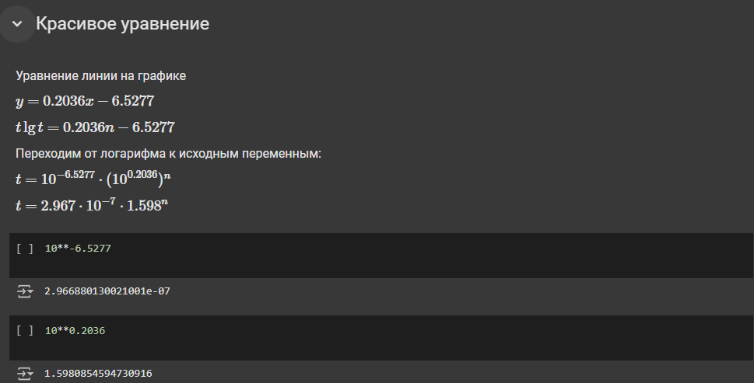
Содержание | Google Colab

Задание 22
Получите выражение для зависимости времени вычислений t от номера числа n. Оформите выкладки в ячейках блокнота Colab.

23
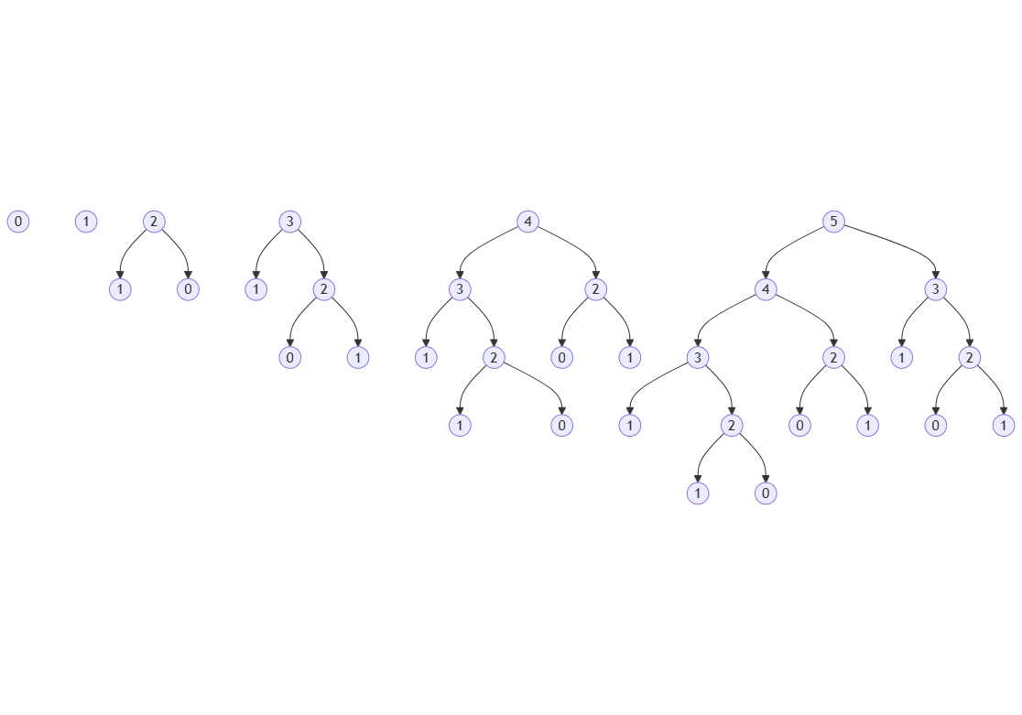
Содержание | Google Colab

Задание 23
Постройте диаграмму, как на рисунке выше. Добавьте ещё два дерева вызовов — для F (4) и F (5). Можете использовать уже изученные инструменты PlantUML и Mermaid. Найдите количество вызовов для этих случаев.

24
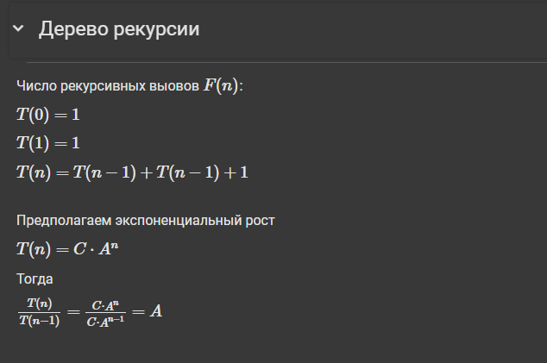
Содержание | Google Colab

Задание 24
Составьте рекурсивное соотношение для T (n) и опишите его в новой текстовой ячейке блокнота.

26
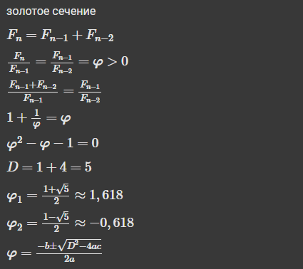
Содержание | Google Colab

Задание 25
Решите приведённое на рисунке квадратное уравнение и определите формулу, по которой можно вычислить число «фи». Внесите свои выкладки в новую текстовую ячейку блокнота.

27
Содержание |  |  | Google Colab

Задание 27
Вернитесь на предыдущую страницу своего отчёта. На основе результатов измерений постройте новую сводную таблицу. Определите минимальное время T (n) для каждого значения n. Скопируйте полученную сводную таблицу и вставьте содержимое как значения. Добавьте новый столбец, в котором определите отношение соседних значений времени. Постройте график, на котором можно будет увидеть постепенное приближение этого отношения к золотому сечению. Дополнительно нанесите на этот график горизонтальную линию, показывающую теоретический предел. Для этого можно создать две вспомогательные точки и соединить их прямой линией — это точечный график, на котором точки соединены прямыми отрезками.

Скорость роста времени T(n)
 | T(n)/T(n-1) |  | n phi
0 |  | 0 | 1.618
1 | 1 | 35 | 1.618
2 | 2
3 | 1.5
4 | 1.6666666667
5 | 1.8
6 | 1.7777777778
7 | 1.5625
8 | 1.56
9 | 1.6153846154
10 | 1.6349206349
11 | 1.6213592233
12 | 1.6107784431
13 | 1.6765799257
14 | 1.5831485588
15 | 1.6204481793
16 | 1.6257562662
17 | 1.6868686869
18 | 1.7195083517
19 | 1.4642595308
20 | 1.6145950682
21 | 1.6225288782
22 | 1.6127383057
23 | 1.6292181436
24 | 1.6225927879
25 | 1.618830412
26 | 1.650102115
27 | 2.960268346
28 | 0.87185665066
29 | 1.6215403422
30 | 1.6369850929
31 | 1.6170398963
32 | 1.644078972
33 | 1.6118149175
34 | 1.6176726491
35 | 1.6222808528
n | T(n) | n | Минимум по полю T(n) | T(n)/T(n-1) | n | Минимум по полю T(n)
0 | 1.1920928955E-06 | 0 | 2.384185791E-07 |  | 0 | 2.384185791E-07
0 | 4.768371582E-07 | 1 | 2.384185791E-07 | 1 | 1 | 2.384185791E-07
0 | 4.768371582E-07 | 2 | 4.768371582E-07 | 2 | 2 | 4.768371582E-07
0 | 4.768371582E-07 | 3 | 7.152557373E-07 | 1.5 | 3 | 7.152557373E-07
0 | 2.384185791E-07 | 4 | 1.1920928955E-06 | 1.6666666667 | 4 | 1.1920928955E-06
0 | 2.384185791E-07 | 5 | 2.1457672119E-06 | 1.8 | 5 | 2.1457672119E-06
0 | 2.384185791E-07 | 6 | 3.8146972656E-06 | 1.7777777778 | 6 | 3.8146972656E-06
0 | 2.384185791E-07 | 7 | 5.9604644775E-06 | 1.5625 | 7 | 5.9604644775E-06
0 | 2.384185791E-07 | 8 | 9.298324585E-06 | 1.56 | 8 | 9.298324585E-06
0 | 2.384185791E-07 | 9 | 1.5020370483E-05 | 1.6153846154 | 9 | 1.5020370483E-05
1 | 7.152557373E-07 | 10 | 2.4557113647E-05 | 1.6349206349 | 10 | 2.4557113647E-05
1 | 2.384185791E-07 | 11 | 3.981590271E-05 | 1.6213592233 | 11 | 3.981590271E-05
1 | 2.384185791E-07 | 12 | 6.4134597778E-05 | 1.6107784431 | 12 | 6.4134597778E-05
1 | 2.384185791E-07 | 13 | 0.00010752677917 | 1.6765799257 | 13 | 0.00010752677917
1 | 2.384185791E-07 | 14 | 0.00017023086548 | 1.5831485588 | 14 | 0.00017023086548
1 | 2.384185791E-07 | 15 | 0.00027585029602 | 1.6204481793 | 15 | 0.00027585029602
1 | 4.768371582E-07 | 16 | 0.00044846534729 | 1.6257562662 | 16 | 0.00044846534729
1 | 2.384185791E-07 | 17 | 0.00075650215149 | 1.6868686869 | 17 | 0.00075650215149
1 | 2.384185791E-07 | 18 | 0.0013008117676 | 1.7195083517 | 18 | 0.0013008117676
1 | 4.768371582E-07 | 19 | 0.0019047260284 | 1.4642595308 | 19 | 0.0019047260284
2 | 1.4305114746E-06 | 20 | 0.0030753612518 | 1.6145950682 | 20 | 0.0030753612518 | n | phi
2 | 7.152557373E-07 | 21 | 0.004989862442 | 1.6225288782 | 21 | 0.004989862442 | 0 | 1.618
2 | 7.152557373E-07 | 22 | 0.0080473423004 | 1.6127383057 | 22 | 0.0080473423004 | 35 | 1.618
2 | 7.152557373E-07 | 23 | 0.013110876083 | 1.6292181436 | 23 | 0.013110876083
2 | 7.152557373E-07 | 24 | 0.021273612976 | 1.6225927879 | 24 | 0.021273612976
2 | 4.768371582E-07 | 25 | 0.034438371658 | 1.618830412 | 25 | 0.034438371658
2 | 4.768371582E-07 | 26 | 0.05682682991 | 1.650102115 | 26 | 0.05682682991
2 | 9.5367431641E-07 | 27 | 0.16822266579 | 2.960268346 | 27 | 0.16822266579
2 | 4.768371582E-07 | 28 | 0.14666604996 | 0.87185665066 | 28 | 0.14666604996
2 | 7.152557373E-07 | 29 | 0.23782491684 | 1.6215403422 | 29 | 0.23782491684
3 | 1.1920928955E-06 | 30 | 0.38931584358 | 1.6369850929 | 30 | 0.38931584358
3 | 9.5367431641E-07 | 31 | 0.62953925133 | 1.6170398963 | 31 | 0.62953925133
3 | 9.5367431641E-07 | 32 | 1.0350122452 | 1.644078972 | 32 | 1.0350122452
3 | 1.1920928955E-06 | 33 | 1.6682481766 | 1.6118149175 | 33 | 1.6682481766
3 | 7.152557373E-07 | 34 | 2.6986794472 | 1.6176726491 | 34 | 2.6986794472
3 | 9.5367431641E-07 | 35 | 4.378015995 | 1.6222808528 | 35 | 4.378015995
3 | 7.152557373E-07
3 | 1.1920928955E-06
3 | 9.5367431641E-07
3 | 7.152557373E-07
4 | 1.6689300537E-06
4 | 1.4305114746E-06
4 | 1.4305114746E-06
4 | 1.4305114746E-06
4 | 1.4305114746E-06
4 | 7.6293945312E-06
4 | 1.4305114746E-06
4 | 1.4305114746E-06
4 | 1.1920928955E-06
4 | 1.6689300537E-06
5 | 2.384185791E-06
5 | 2.1457672119E-06
5 | 2.6226043701E-06
5 | 2.6226043701E-06
5 | 2.1457672119E-06
5 | 2.384185791E-06
5 | 2.384185791E-06
5 | 2.384185791E-06
5 | 2.384185791E-06
5 | 2.1457672119E-06
6 | 4.0531158447E-06
6 | 3.8146972656E-06
6 | 2.908706665E-05
6 | 5.9604644775E-06
6 | 5.9604644775E-06
6 | 5.7220458984E-06
6 | 3.8146972656E-06
6 | 3.8146972656E-06
6 | 3.8146972656E-06
6 | 4.2915344238E-06
7 | 6.6757202148E-06
7 | 6.4373016357E-06
7 | 6.1988830566E-06
7 | 6.1988830566E-06
7 | 6.1988830566E-06
7 | 6.4373016357E-06
7 | 5.9604644775E-06
7 | 6.4373016357E-06
7 | 6.1988830566E-06
7 | 6.4373016357E-06
8 | 1.1205673218E-05
8 | 9.298324585E-06
8 | 9.5367431641E-06
8 | 9.7751617432E-06
8 | 9.298324585E-06
8 | 9.5367431641E-06
8 | 9.5367431641E-06
8 | 9.5367431641E-06
8 | 9.298324585E-06
8 | 9.5367431641E-06
9 | 1.5735626221E-05
9 | 1.5497207642E-05
9 | 1.5258789062E-05
9 | 1.5020370483E-05
9 | 1.5258789062E-05
9 | 1.5258789062E-05
9 | 1.5258789062E-05
9 | 1.5020370483E-05
9 | 1.5258789062E-05
9 | 1.5020370483E-05
10 | 2.5033950806E-05
10 | 2.4795532227E-05
10 | 2.4557113647E-05
10 | 2.4795532227E-05
10 | 2.4557113647E-05
10 | 2.4557113647E-05
10 | 2.4557113647E-05
10 | 2.4795532227E-05
10 | 3.4809112549E-05
10 | 2.4795532227E-05
11 | 4.0292739868E-05
11 | 4.0292739868E-05
11 | 3.981590271E-05
11 | 4.0054321289E-05
11 | 4.2676925659E-05
11 | 4.0292739868E-05
11 | 6.6518783569E-05
11 | 3.981590271E-05
11 | 3.981590271E-05
11 | 4.7922134399E-05
12 | 6.890296936E-05
12 | 6.4849853516E-05
12 | 6.4134597778E-05
12 | 6.4849853516E-05
12 | 6.5326690674E-05
12 | 6.4611434937E-05
12 | 6.4611434937E-05
12 | 6.9141387939E-05
12 | 6.5088272095E-05
12 | 6.5565109253E-05
13 | 0.00010752677917
13 | 0.00016474723816
13 | 0.00017786026001
13 | 0.00090503692627
13 | 0.00023984909058
13 | 0.00026679039001
13 | 0.00017833709717
13 | 0.00019788742065
13 | 0.00016927719116
13 | 0.00017714500427
14 | 0.00021886825562
14 | 0.00017738342285
14 | 0.0002007484436
14 | 0.00017142295837
14 | 0.00017070770264
14 | 0.00017285346985
14 | 0.00017046928406
14 | 0.00019216537476
14 | 0.00017023086548
14 | 0.00017023086548
15 | 0.00037384033203
15 | 0.00041007995605
15 | 0.00028276443481
15 | 0.00027894973755
15 | 0.00030398368835
15 | 0.00029993057251
15 | 0.00027918815613
15 | 0.00028252601624
15 | 0.00030493736267
15 | 0.00027585029602
16 | 0.00047445297241
16 | 0.00045323371887
16 | 0.00047183036804
16 | 0.00047135353088
16 | 0.00045323371887
16 | 0.0004575252533
16 | 0.00044846534729
16 | 0.00060963630676
16 | 0.00062537193298
16 | 0.00045371055603
17 | 0.00087285041809
17 | 0.00076961517334
17 | 0.00075650215149
17 | 0.00075769424438
17 | 0.00098848342896
17 | 0.00083947181702
17 | 0.0011100769043
17 | 0.00084781646729
17 | 0.00080633163452
17 | 0.0010299682617
18 | 0.0013542175293
18 | 0.0016372203827
18 | 0.001373052597
18 | 0.0015814304352
18 | 0.0013008117676
18 | 0.0016326904297
18 | 0.0015430450439
18 | 0.001481294632
18 | 0.0016114711761
18 | 0.0016605854034
19 | 0.0022301673889
19 | 0.0019540786743
19 | 0.0019500255585
19 | 0.0019438266754
19 | 0.0019047260284
19 | 0.0021922588348
19 | 0.0019443035126
19 | 0.0021152496338
19 | 0.0020525455475
19 | 0.0019328594208
20 | 0.003438949585
20 | 0.0045583248138
20 | 0.0033450126648
20 | 0.003181219101
20 | 0.0031089782715
20 | 0.0031306743622
20 | 0.003086566925
20 | 0.0030965805054
20 | 0.0030753612518
20 | 0.0033376216888
21 | 0.0058670043945
21 | 0.006343126297
21 | 0.0050132274628
21 | 0.0053935050964
21 | 0.0051476955414
21 | 0.004989862442
21 | 0.0050859451294
21 | 0.0053060054779
21 | 0.0054128170013
21 | 0.0050921440125
22 | 0.0085196495056
22 | 0.0086121559143
22 | 0.0086464881897
22 | 0.0081653594971
22 | 0.010593175888
22 | 0.009105682373
22 | 0.0081751346588
22 | 0.0083138942719
22 | 0.0081691741943
22 | 0.0080473423004
23 | 0.015037059784
23 | 0.01328587532
23 | 0.013204574585
23 | 0.013110876083
23 | 0.013927698135
23 | 0.013387680054
23 | 0.013452529907
23 | 0.013714075089
23 | 0.013388395309
23 | 0.013630628586
24 | 0.022217750549
24 | 0.021733045578
24 | 0.022081613541
24 | 0.021675109863
24 | 0.021823406219
24 | 0.023323535919
24 | 0.023665904999
24 | 0.021718978882
24 | 0.021870851517
24 | 0.021273612976
25 | 0.035063743591
25 | 0.035774469376
25 | 0.03764629364
25 | 0.035791635513
25 | 0.03587603569
25 | 0.035236597061
25 | 0.034438371658
25 | 0.034809827805
25 | 0.049466848373
25 | 0.036279439926
26 | 0.056944847107
26 | 0.058142185211
26 | 0.05682682991
26 | 0.057826519012
26 | 0.057610273361
26 | 0.059948444366
26 | 0.1005012989
26 | 0.1056394577
26 | 0.11296772957
26 | 0.10726499557
27 | 0.17528629303
27 | 0.18763399124
27 | 0.19399833679
27 | 0.17439460754
27 | 0.17779684067
27 | 0.18145012856
27 | 0.16822266579
27 | 0.17744135857
27 | 0.1747739315
27 | 0.17228269577
28 | 0.2755947113
28 | 0.28102660179
28 | 0.17334508896
28 | 0.1485414505
28 | 0.15032196045
28 | 0.14666604996
28 | 0.14731454849
28 | 0.15286564827
28 | 0.16191792488
28 | 0.15100336075
29 | 0.2399289608
29 | 0.23991823196
29 | 0.23871731758
29 | 0.25435519218
29 | 0.24052929878
29 | 0.24226522446
29 | 0.23968076706
29 | 0.25722050667
29 | 0.23782491684
29 | 0.24300408363
30 | 0.38931584358
30 | 0.4041056633
30 | 0.39844274521
30 | 0.41207814217
30 | 0.39037203789
30 | 0.40080285072
30 | 0.40751767159
30 | 0.39996743202
30 | 0.40907263756
30 | 0.38953781128
31 | 0.64658713341
31 | 0.62953925133
31 | 0.64470219612
31 | 0.78060793877
31 | 1.2114889622
31 | 1.170912981
31 | 0.78445196152
31 | 0.64360237122
31 | 0.65030169487
31 | 0.63056373596
32 | 1.0453195572
32 | 1.0350122452
32 | 1.0464522839
32 | 1.0414803028
32 | 1.0531997681
32 | 1.0410013199
32 | 1.0368103981
32 | 1.6902694702
32 | 1.6990909576
32 | 1.0359444618
33 | 1.6793811321
33 | 1.686060667
33 | 1.6853885651
33 | 1.6682481766
33 | 1.6766300201
33 | 2.8612587452
33 | 1.8100204468
33 | 1.7165198326
33 | 1.6810925007
33 | 1.6844303608
34 | 2.7270028591
34 | 4.0233647823
34 | 2.6986794472
34 | 2.7153625488
34 | 2.7280535698
34 | 3.9299416542
34 | 2.8307962418
34 | 2.7315170765
34 | 2.7592325211
34 | 3.4941735268
35 | 4.9597122669
35 | 4.378015995
35 | 5.7274258137
35 | 4.4171950817
35 | 4.4413199425
35 | 5.7230656147
35 | 4.4177017212
35 | 5.6918964386
35 | 4.4028487206
35 | 4.412355423

31
Содержание |  |  | Google Colab

Задание 31
Постройте совмещённый график для стандартных видов вычислительной сложности. Настройте масштаб по осям таким образом, чтобы можно было рассмотреть общую форму графиков.

Совмещенный график

n | линейная сложность | константная сложность | квадратичная сложность | экспоненциальаня сложность
1 | 1 | 1 | 1 | 2
2 | 2 | 1 | 4 | 4
3 | 3 | 1 | 9 | 8
4 | 4 | 1 | 16 | 16
5 | 5 | 1 | 25 | 32
6 | 6 | 1 | 36 | 64
7 | 7 | 1 | 49 | 128
8 | 8 | 1 | 64 | 256
9 | 9 | 1 | 81 | 512
10 | 10 | 1 | 100 | 1024

33
Содержание |  | Google Colab

Задание 33
Сгенерируйте текст программы по описанию, приведённому выше. Сформулируйте подробное задание чат-боту. Убедитесь путём тестирования, что программа выдаёт правильные решения. Исследуйте поведение программы и постройте график зависимости времени вычислений от размера задачи.

 | T(n), с
0 | 1.4305114746E-06
1 | 4.768371582E-07
2 | 1.6689300537E-06
3 | 1.1920928955E-06
4 | 7.152557373E-07
5 | 7.152557373E-07
6 | 9.5367431641E-07
7 | 9.5367431641E-07
8 | 7.152557373E-07
9 | 7.152557373E-07
10 | 1.1920928955E-06
11 | 7.152557373E-07
12 | 1.1920928955E-06
13 | 9.5367431641E-07
14 | 7.152557373E-07
15 | 7.152557373E-07
16 | 7.152557373E-07
17 | 7.152557373E-07
18 | 9.5367431641E-07
19 | 4.768371582E-07
20 | 7.152557373E-07
21 | 9.5367431641E-07
22 | 4.768371582E-07
23 | 1.1920928955E-06
24 | 4.768371582E-07
25 | 9.5367431641E-07
26 | 7.152557373E-07
27 | 4.768371582E-07
28 | 7.152557373E-07
29 | 7.152557373E-07
30 | 7.152557373E-07
31 | 7.152557373E-07
32 | 9.5367431641E-07
33 | 7.152557373E-07
34 | 7.152557373E-07
35 | 9.5367431641E-07
36 | 7.152557373E-07
37 | 7.152557373E-07
38 | 9.5367431641E-07
39 | 7.152557373E-07
40 | 7.152557373E-07
41 | 7.152557373E-07
42 | 4.768371582E-07
43 | 7.152557373E-07
44 | 1.1920928955E-06
45 | 9.5367431641E-07
46 | 7.152557373E-07
47 | 7.152557373E-07
48 | 7.152557373E-07
49 | 9.5367431641E-07
...

n | T(n), с
0 | 1.4305114746E-06
1 | 4.768371582E-07
2 | 1.6689300537E-06
3 | 1.1920928955E-06
4 | 7.152557373E-07
5 | 7.152557373E-07
6 | 9.5367431641E-07
7 | 9.5367431641E-07
8 | 7.152557373E-07
9 | 7.152557373E-07
10 | 1.1920928955E-06
11 | 7.152557373E-07
12 | 1.1920928955E-06
13 | 9.5367431641E-07
14 | 7.152557373E-07
15 | 7.152557373E-07
16 | 7.152557373E-07
17 | 7.152557373E-07
18 | 9.5367431641E-07
19 | 4.768371582E-07
20 | 7.152557373E-07
21 | 9.5367431641E-07
22 | 4.768371582E-07
23 | 1.1920928955E-06
24 | 4.768371582E-07
25 | 9.5367431641E-07
26 | 7.152557373E-07
27 | 4.768371582E-07
28 | 7.152557373E-07
29 | 7.152557373E-07
30 | 7.152557373E-07
31 | 7.152557373E-07
32 | 9.5367431641E-07
33 | 7.152557373E-07
34 | 7.152557373E-07
35 | 9.5367431641E-07
36 | 7.152557373E-07
37 | 7.152557373E-07
38 | 9.5367431641E-07
39 | 7.152557373E-07
40 | 7.152557373E-07
41 | 7.152557373E-07
42 | 4.768371582E-07
43 | 7.152557373E-07
44 | 1.1920928955E-06
45 | 9.5367431641E-07
46 | 7.152557373E-07
47 | 7.152557373E-07
48 | 7.152557373E-07
49 | 9.5367431641E-07
50 | 7.152557373E-07
51 | 7.152557373E-07
52 | 9.5367431641E-07
53 | 7.152557373E-07
54 | 4.768371582E-07
55 | 7.152557373E-07
56 | 7.152557373E-07
57 | 7.152557373E-07
58 | 9.5367431641E-07
59 | 7.152557373E-07
60 | 7.152557373E-07
61 | 7.152557373E-07
62 | 7.152557373E-07
63 | 4.768371582E-07
64 | 7.152557373E-07
65 | 9.5367431641E-07
66 | 7.152557373E-07
67 | 7.152557373E-07
68 | 7.152557373E-07
69 | 7.152557373E-07
70 | 7.152557373E-07
71 | 9.5367431641E-07
72 | 4.768371582E-07
73 | 9.5367431641E-07
74 | 7.152557373E-07
75 | 9.5367431641E-07
76 | 7.152557373E-07
77 | 7.152557373E-07
78 | 9.5367431641E-07
79 | 7.152557373E-07
80 | 4.768371582E-07
81 | 9.5367431641E-07
82 | 4.768371582E-07
83 | 7.152557373E-07
84 | 7.152557373E-07
85 | 7.152557373E-07
86 | 7.152557373E-07
87 | 1.6689300537E-06
88 | 9.5367431641E-07
89 | 9.5367431641E-07
90 | 7.152557373E-07
91 | 7.152557373E-07
92 | 7.152557373E-07
93 | 7.152557373E-07
94 | 7.152557373E-07
95 | 7.152557373E-07
96 | 4.768371582E-07
97 | 7.152557373E-07
98 | 4.768371582E-07
99 | 9.5367431641E-07
100 | 4.768371582E-07
101 | 7.152557373E-07
102 | 7.152557373E-07
103 | 7.152557373E-07
104 | 7.152557373E-07
105 | 7.152557373E-07
106 | 7.152557373E-07
107 | 7.152557373E-07
108 | 7.152557373E-07
109 | 9.5367431641E-07
110 | 7.152557373E-07
111 | 7.152557373E-07
112 | 1.1920928955E-06
113 | 1.1920928955E-06
114 | 7.152557373E-07
115 | 9.5367431641E-07
116 | 4.768371582E-07
117 | 7.152557373E-07
118 | 9.5367431641E-07
119 | 7.152557373E-07
120 | 7.152557373E-07
121 | 7.152557373E-07
122 | 7.152557373E-07
123 | 7.152557373E-07
124 | 7.152557373E-07
125 | 4.768371582E-07
126 | 7.152557373E-07
127 | 7.152557373E-07
128 | 7.152557373E-07
129 | 7.152557373E-07
130 | 7.152557373E-07
131 | 7.152557373E-07
132 | 7.152557373E-07
133 | 9.5367431641E-07
134 | 9.5367431641E-07
135 | 4.768371582E-07
136 | 7.152557373E-07
137 | 9.5367431641E-07
138 | 7.152557373E-07
139 | 7.152557373E-07
140 | 9.5367431641E-07
141 | 7.152557373E-07
142 | 4.768371582E-07
143 | 9.5367431641E-07
144 | 4.768371582E-07
145 | 7.152557373E-07
146 | 7.152557373E-07
147 | 9.5367431641E-07
148 | 7.152557373E-07
149 | 7.152557373E-07
150 | 7.152557373E-07
151 | 7.152557373E-07
152 | 7.152557373E-07
153 | 7.152557373E-07
154 | 7.152557373E-07
155 | 7.152557373E-07
156 | 9.5367431641E-07
157 | 7.152557373E-07
158 | 7.152557373E-07
159 | 9.5367431641E-07
160 | 7.152557373E-07
161 | 7.152557373E-07
162 | 9.5367431641E-07
163 | 7.152557373E-07
164 | 7.152557373E-07
165 | 7.152557373E-07
166 | 7.152557373E-07
167 | 7.152557373E-07
168 | 7.152557373E-07
169 | 7.152557373E-07
170 | 7.152557373E-07
171 | 7.152557373E-07
172 | 6.9141387939E-06
173 | 7.152557373E-07
174 | 9.5367431641E-07
175 | 7.152557373E-07
176 | 4.768371582E-07
177 | 7.152557373E-07
178 | 9.5367431641E-07
179 | 7.152557373E-07
180 | 7.152557373E-07
181 | 9.5367431641E-07
182 | 4.768371582E-07
183 | 7.152557373E-07
184 | 4.768371582E-07
185 | 9.5367431641E-07
186 | 4.768371582E-07
187 | 7.152557373E-07
188 | 9.5367431641E-07
189 | 4.768371582E-07
190 | 7.152557373E-07
191 | 9.5367431641E-07
192 | 7.152557373E-07
193 | 7.152557373E-07
194 | 7.152557373E-07
195 | 7.152557373E-07
196 | 7.152557373E-07
197 | 7.152557373E-07
198 | 7.152557373E-07
199 | 7.152557373E-07
200 | 4.768371582E-07
201 | 7.152557373E-07
202 | 7.152557373E-07
203 | 7.152557373E-07
204 | 9.5367431641E-07
205 | 7.152557373E-07
206 | 7.152557373E-07
207 | 9.5367431641E-07
208 | 7.152557373E-07
209 | 7.152557373E-07
210 | 9.5367431641E-07
211 | 7.152557373E-07
212 | 7.152557373E-07
213 | 7.152557373E-07
214 | 7.152557373E-07
215 | 4.768371582E-07
216 | 7.152557373E-07
217 | 9.5367431641E-07
218 | 7.152557373E-07
219 | 7.152557373E-07
220 | 7.152557373E-07
221 | 4.768371582E-07
222 | 7.152557373E-07
223 | 9.5367431641E-07
224 | 1.1920928955E-06
225 | 9.5367431641E-07
226 | 1.1920928955E-06
227 | 1.1920928955E-06
228 | 1.1920928955E-06
229 | 3.3378601074E-06
230 | 1.4305114746E-06
231 | 1.1920928955E-06
232 | 7.152557373E-07
233 | 7.152557373E-07
234 | 7.152557373E-07
235 | 7.152557373E-07
236 | 7.152557373E-07
237 | 7.152557373E-07
238 | 7.152557373E-07
239 | 7.152557373E-07
240 | 4.768371582E-07
241 | 7.152557373E-07
242 | 7.152557373E-07
243 | 9.5367431641E-07
244 | 7.152557373E-07
245 | 7.152557373E-07
246 | 9.5367431641E-07
247 | 7.152557373E-07
248 | 7.152557373E-07
249 | 9.5367431641E-07
250 | 7.152557373E-07
251 | 7.152557373E-07
252 | 4.768371582E-07
253 | 7.152557373E-07
254 | 7.152557373E-07
255 | 7.152557373E-07
256 | 9.5367431641E-07
257 | 4.768371582E-07
258 | 9.5367431641E-07
259 | 9.5367431641E-07
260 | 1.1920928955E-06
261 | 7.152557373E-07
262 | 7.152557373E-07
263 | 7.152557373E-07
264 | 9.5367431641E-07
265 | 7.152557373E-07
266 | 7.152557373E-07
267 | 9.5367431641E-07
268 | 7.152557373E-07
269 | 7.152557373E-07
270 | 7.152557373E-07
271 | 1.1920928955E-06
272 | 7.152557373E-07
273 | 9.5367431641E-07
274 | 1.1920928955E-06
275 | 7.152557373E-07
276 | 7.152557373E-07
277 | 7.152557373E-07
278 | 9.5367431641E-07
279 | 7.152557373E-07
280 | 7.152557373E-07
281 | 9.5367431641E-07
282 | 7.152557373E-07
283 | 9.5367431641E-07
284 | 3.5762786865E-06
285 | 7.152557373E-07
286 | 7.152557373E-07
287 | 7.152557373E-07
288 | 9.5367431641E-07
289 | 7.152557373E-07
290 | 9.5367431641E-07
291 | 9.5367431641E-07
292 | 7.152557373E-07
293 | 7.152557373E-07
294 | 7.152557373E-07
295 | 7.152557373E-07
296 | 7.152557373E-07
297 | 9.5367431641E-07
298 | 9.5367431641E-07
299 | 9.5367431641E-07
300 | 9.5367431641E-07
301 | 1.1920928955E-06
302 | 9.5367431641E-07
303 | 9.5367431641E-07
304 | 9.5367431641E-07
305 | 1.1920928955E-06
306 | 9.5367431641E-07
307 | 9.5367431641E-07
308 | 9.5367431641E-07
309 | 1.1920928955E-06
310 | 7.152557373E-07
311 | 7.152557373E-07
312 | 9.5367431641E-07
313 | 1.4305114746E-06
314 | 9.5367431641E-07
315 | 7.152557373E-07
316 | 7.152557373E-07
317 | 9.5367431641E-07
318 | 7.152557373E-07
319 | 7.152557373E-07
320 | 7.152557373E-07
321 | 7.152557373E-07
322 | 7.152557373E-07
323 | 7.152557373E-07
324 | 1.1920928955E-06
325 | 7.152557373E-07
326 | 7.152557373E-07
327 | 9.5367431641E-07
328 | 7.152557373E-07
329 | 7.152557373E-07
330 | 7.152557373E-07
331 | 9.5367431641E-07
332 | 7.152557373E-07
333 | 7.152557373E-07
334 | 7.152557373E-07
335 | 9.5367431641E-07
336 | 7.152557373E-07
337 | 7.152557373E-07
338 | 9.5367431641E-07
339 | 7.152557373E-07
340 | 7.152557373E-07
341 | 7.152557373E-07
342 | 1.9073486328E-06
343 | 8.5830688477E-06
344 | 1.1920928955E-06
345 | 9.5367431641E-07
346 | 7.152557373E-07
347 | 7.152557373E-07
348 | 7.152557373E-07
349 | 7.152557373E-07
350 | 7.152557373E-07
351 | 7.152557373E-07
352 | 7.152557373E-07
353 | 7.152557373E-07
354 | 7.152557373E-07
355 | 7.152557373E-07
356 | 7.152557373E-07
357 | 7.152557373E-07
358 | 9.5367431641E-07
359 | 7.152557373E-07
360 | 7.152557373E-07
361 | 9.5367431641E-07
362 | 9.5367431641E-07
363 | 9.5367431641E-07
364 | 9.5367431641E-07
365 | 7.152557373E-07
366 | 7.152557373E-07
367 | 7.152557373E-07
368 | 9.5367431641E-07
369 | 7.152557373E-07
370 | 7.152557373E-07
371 | 1.1920928955E-06
372 | 7.152557373E-07
373 | 7.152557373E-07
374 | 7.152557373E-07
375 | 7.152557373E-07
376 | 7.152557373E-07
377 | 7.152557373E-07
378 | 9.5367431641E-07
379 | 7.152557373E-07
380 | 7.152557373E-07
381 | 9.5367431641E-07
382 | 7.152557373E-07
383 | 7.152557373E-07
384 | 7.152557373E-07
385 | 1.1920928955E-06
386 | 7.152557373E-07
387 | 7.152557373E-07
388 | 9.5367431641E-07
389 | 7.152557373E-07
390 | 9.5367431641E-07
391 | 9.5367431641E-07
392 | 7.152557373E-07
393 | 7.152557373E-07
394 | 7.152557373E-07
395 | 9.5367431641E-07
396 | 7.152557373E-07
397 | 7.152557373E-07
398 | 9.5367431641E-07
399 | 7.152557373E-07
400 | 7.152557373E-07
401 | 7.152557373E-07
402 | 1.1920928955E-06
403 | 7.152557373E-07
404 | 7.152557373E-07
405 | 9.5367431641E-07
406 | 7.152557373E-07
407 | 7.152557373E-07
408 | 7.152557373E-07
409 | 7.152557373E-07
410 | 3.3378601074E-06
411 | 9.5367431641E-07
412 | 7.152557373E-07
413 | 7.152557373E-07
414 | 7.152557373E-07
415 | 7.152557373E-07
416 | 7.152557373E-07
417 | 7.152557373E-07
418 | 9.5367431641E-07
419 | 7.152557373E-07
420 | 7.152557373E-07
421 | 9.5367431641E-07
422 | 7.152557373E-07
423 | 7.152557373E-07
424 | 7.152557373E-07
425 | 7.152557373E-07
426 | 9.5367431641E-07
427 | 7.152557373E-07
428 | 9.5367431641E-07
429 | 7.152557373E-07
430 | 7.152557373E-07
431 | 7.152557373E-07
432 | 7.152557373E-07
433 | 7.152557373E-07
434 | 7.152557373E-07
435 | 9.5367431641E-07
436 | 9.5367431641E-07
437 | 7.152557373E-07
438 | 9.5367431641E-07
439 | 7.152557373E-07
440 | 7.152557373E-07
441 | 9.5367431641E-07
442 | 9.5367431641E-07
443 | 7.152557373E-07
444 | 7.152557373E-07
445 | 1.1920928955E-06
446 | 7.152557373E-07
447 | 7.152557373E-07
448 | 7.152557373E-07
449 | 9.5367431641E-07
450 | 7.152557373E-07
451 | 7.152557373E-07
452 | 7.152557373E-07
453 | 7.152557373E-07
454 | 7.152557373E-07
455 | 1.1920928955E-06
456 | 7.152557373E-07
457 | 7.152557373E-07
458 | 9.5367431641E-07
459 | 7.152557373E-07
460 | 7.152557373E-07
461 | 9.5367431641E-07
462 | 7.152557373E-07
463 | 7.152557373E-07
464 | 7.152557373E-07
465 | 9.5367431641E-07
466 | 7.152557373E-07
467 | 7.152557373E-07
468 | 7.152557373E-07
469 | 7.152557373E-07
470 | 7.152557373E-07
471 | 7.152557373E-07
472 | 9.5367431641E-07
473 | 7.152557373E-07
474 | 7.152557373E-07
475 | 9.5367431641E-07
476 | 7.152557373E-07
477 | 7.152557373E-07
478 | 7.152557373E-07
479 | 9.5367431641E-07
480 | 9.5367431641E-07
481 | 7.152557373E-07
482 | 9.5367431641E-07
483 | 7.152557373E-07
484 | 7.152557373E-07
485 | 7.152557373E-07
486 | 7.152557373E-07
487 | 7.152557373E-07
488 | 7.152557373E-07
489 | 9.5367431641E-07
490 | 7.152557373E-07
491 | 7.152557373E-07
492 | 9.5367431641E-07
493 | 7.152557373E-07
494 | 7.152557373E-07
495 | 7.152557373E-07
496 | 9.5367431641E-07
497 | 7.152557373E-07
498 | 7.152557373E-07
499 | 9.5367431641E-07
500 | 7.152557373E-07
501 | 7.152557373E-07
502 | 7.152557373E-07
503 | 7.152557373E-07
504 | 7.152557373E-07
505 | 7.152557373E-07
506 | 1.1920928955E-06
507 | 7.152557373E-07
508 | 7.152557373E-07
509 | 9.5367431641E-07
510 | 7.152557373E-07
511 | 7.152557373E-07
512 | 7.152557373E-07
513 | 7.152557373E-07
514 | 7.152557373E-07
515 | 7.152557373E-07
516 | 1.1920928955E-06
517 | 7.152557373E-07
518 | 7.152557373E-07
519 | 9.5367431641E-07
520 | 9.5367431641E-07
521 | 7.152557373E-07
522 | 9.5367431641E-07
523 | 1.1920928955E-06
524 | 7.152557373E-07
525 | 7.152557373E-07
526 | 9.5367431641E-07
527 | 9.5367431641E-07
528 | 7.152557373E-07
529 | 7.152557373E-07
530 | 9.5367431641E-07
531 | 7.152557373E-07
532 | 7.152557373E-07
533 | 9.5367431641E-07
534 | 7.152557373E-07
535 | 7.152557373E-07
536 | 7.152557373E-07
537 | 7.152557373E-07
538 | 3.5762786865E-06
539 | 9.5367431641E-07
540 | 7.152557373E-07
541 | 9.5367431641E-07
542 | 7.152557373E-07
543 | 9.5367431641E-07
544 | 7.152557373E-07
545 | 9.5367431641E-07
546 | 7.152557373E-07
547 | 7.152557373E-07
548 | 9.5367431641E-07
549 | 7.152557373E-07
550 | 9.5367431641E-07
551 | 7.152557373E-07
552 | 1.1920928955E-06
553 | 7.152557373E-07
554 | 9.5367431641E-07
555 | 9.5367431641E-07
556 | 7.152557373E-07
557 | 7.152557373E-07
558 | 9.5367431641E-07
559 | 7.152557373E-07
560 | 7.152557373E-07
561 | 7.152557373E-07
562 | 9.5367431641E-07
563 | 7.152557373E-07
564 | 9.5367431641E-07
565 | 1.1920928955E-06
566 | 7.152557373E-07
567 | 7.152557373E-07
568 | 7.152557373E-07
569 | 9.5367431641E-07
570 | 7.152557373E-07
571 | 2.1457672119E-06
572 | 1.1920928955E-06
573 | 1.1920928955E-06
574 | 1.1920928955E-06
575 | 1.4305114746E-06
576 | 1.1920928955E-06
577 | 7.152557373E-07
578 | 7.152557373E-07
579 | 1.1920928955E-06
580 | 7.152557373E-07
581 | 7.152557373E-07
582 | 7.152557373E-07
583 | 1.1920928955E-06
584 | 7.152557373E-07
585 | 7.152557373E-07
586 | 9.5367431641E-07
587 | 7.152557373E-07
588 | 9.5367431641E-07
589 | 7.152557373E-07
590 | 7.152557373E-07
591 | 7.152557373E-07
592 | 3.8146972656E-06
593 | 9.5367431641E-07
594 | 7.152557373E-07
595 | 9.5367431641E-07
596 | 1.1920928955E-06
597 | 7.152557373E-07
598 | 9.5367431641E-07
599 | 7.152557373E-07
600 | 9.5367431641E-07
601 | 7.152557373E-07
602 | 7.152557373E-07
603 | 9.5367431641E-07
604 | 7.152557373E-07
605 | 7.152557373E-07
606 | 7.152557373E-07
607 | 7.152557373E-07
608 | 7.152557373E-07
609 | 7.152557373E-07
610 | 9.5367431641E-07
611 | 7.152557373E-07
612 | 7.152557373E-07
613 | 7.152557373E-07
614 | 7.152557373E-07
615 | 7.152557373E-07
616 | 9.5367431641E-07
617 | 9.5367431641E-07
618 | 7.152557373E-07
619 | 9.5367431641E-07
620 | 7.152557373E-07
621 | 1.1920928955E-06
622 | 7.152557373E-07
623 | 7.152557373E-07
624 | 7.152557373E-07
625 | 9.5367431641E-07
626 | 7.152557373E-07
627 | 7.152557373E-07
628 | 9.5367431641E-07
629 | 7.152557373E-07
630 | 7.152557373E-07
631 | 7.152557373E-07
632 | 9.5367431641E-07
633 | 7.152557373E-07
634 | 7.152557373E-07
635 | 3.3378601074E-06
636 | 9.5367431641E-07
637 | 7.152557373E-07
638 | 1.1920928955E-06
639 | 7.152557373E-07
640 | 9.5367431641E-07
641 | 7.152557373E-07
642 | 1.1920928955E-06
643 | 7.152557373E-07
644 | 7.152557373E-07
645 | 9.5367431641E-07
646 | 9.5367431641E-07
647 | 7.152557373E-07
648 | 7.152557373E-07
649 | 9.5367431641E-07
650 | 7.152557373E-07
651 | 9.5367431641E-07
652 | 7.152557373E-07
653 | 1.1920928955E-06
654 | 7.152557373E-07
655 | 7.152557373E-07
656 | 9.5367431641E-07
657 | 9.5367431641E-07
658 | 7.152557373E-07
659 | 7.152557373E-07
660 | 1.1920928955E-06
661 | 7.152557373E-07
662 | 7.152557373E-07
663 | 9.5367431641E-07
664 | 9.5367431641E-07
665 | 9.5367431641E-07
666 | 3.3378601074E-06
667 | 7.152557373E-07
668 | 7.152557373E-07
669 | 7.152557373E-07
670 | 7.152557373E-07
671 | 7.152557373E-07
672 | 7.152557373E-07
673 | 1.1920928955E-06
674 | 7.152557373E-07
675 | 7.152557373E-07
676 | 9.5367431641E-07
677 | 9.5367431641E-07
678 | 3.0994415283E-06
679 | 9.5367431641E-07
680 | 7.152557373E-07
681 | 7.152557373E-07
682 | 7.152557373E-07
683 | 7.152557373E-07
684 | 4.1246414185E-05
685 | 1.1920928955E-06
686 | 9.5367431641E-07
687 | 9.5367431641E-07
688 | 7.152557373E-07
689 | 9.5367431641E-07
690 | 7.152557373E-07
691 | 7.152557373E-07
692 | 7.152557373E-07
693 | 1.1920928955E-06
694 | 7.152557373E-07
695 | 7.152557373E-07
696 | 9.5367431641E-07
697 | 7.152557373E-07
698 | 9.5367431641E-07
699 | 7.152557373E-07
700 | 9.5367431641E-07
701 | 7.152557373E-07
702 | 7.152557373E-07
703 | 9.5367431641E-07
704 | 7.152557373E-07
705 | 7.152557373E-07
706 | 9.5367431641E-07
707 | 1.1920928955E-06
708 | 7.152557373E-07
709 | 9.5367431641E-07
710 | 9.5367431641E-07
711 | 7.152557373E-07
712 | 7.152557373E-07
713 | 7.152557373E-07
714 | 7.152557373E-07
715 | 7.152557373E-07
716 | 7.152557373E-07
717 | 7.152557373E-07
718 | 7.152557373E-07
719 | 7.152557373E-07
720 | 3.8146972656E-06
721 | 9.5367431641E-07
722 | 9.5367431641E-07
723 | 7.152557373E-07
724 | 9.5367431641E-07
725 | 9.5367431641E-07
726 | 7.152557373E-07
727 | 9.5367431641E-07
728 | 9.5367431641E-07
729 | 7.152557373E-07
730 | 7.152557373E-07
731 | 7.152557373E-07
732 | 9.5367431641E-07
733 | 7.152557373E-07
734 | 9.5367431641E-07
735 | 7.152557373E-07
736 | 7.152557373E-07
737 | 7.152557373E-07
738 | 9.5367431641E-07
739 | 7.152557373E-07
740 | 7.152557373E-07
741 | 1.1920928955E-06
742 | 7.152557373E-07
743 | 7.152557373E-07
744 | 9.5367431641E-07
745 | 7.152557373E-07
746 | 7.152557373E-07
747 | 7.152557373E-07
748 | 7.152557373E-07
749 | 9.5367431641E-07
750 | 7.152557373E-07
751 | 1.1920928955E-06
752 | 7.152557373E-07
753 | 7.152557373E-07
754 | 7.152557373E-07
755 | 9.5367431641E-07
756 | 7.152557373E-07
757 | 3.3378601074E-06
758 | 1.1920928955E-06
759 | 9.5367431641E-07
760 | 9.5367431641E-07
761 | 7.152557373E-07
762 | 7.152557373E-07
763 | 7.152557373E-07
764 | 7.152557373E-07
765 | 9.5367431641E-07
766 | 7.152557373E-07
767 | 7.152557373E-07
768 | 9.5367431641E-07
769 | 9.5367431641E-07
770 | 7.152557373E-07
771 | 7.152557373E-07
772 | 1.1920928955E-06
773 | 7.152557373E-07
774 | 7.152557373E-07
775 | 9.5367431641E-07
776 | 7.152557373E-07
777 | 7.152557373E-07
778 | 9.5367431641E-07
779 | 7.152557373E-07
780 | 7.152557373E-07
781 | 7.152557373E-07
782 | 1.1920928955E-06
783 | 7.152557373E-07
784 | 7.152557373E-07
785 | 9.5367431641E-07
786 | 9.5367431641E-07
787 | 7.152557373E-07
788 | 7.152557373E-07
789 | 9.5367431641E-07
790 | 7.152557373E-07
791 | 7.152557373E-07
792 | 9.5367431641E-07
793 | 3.5762786865E-06
794 | 3.3378601074E-06
795 | 1.6689300537E-06
796 | 1.1920928955E-06
797 | 9.5367431641E-07
798 | 1.1920928955E-06
799 | 7.152557373E-07
800 | 9.5367431641E-07
801 | 7.152557373E-07
802 | 9.5367431641E-07
803 | 7.152557373E-07
804 | 7.152557373E-07
805 | 7.152557373E-07
806 | 7.152557373E-07
807 | 7.152557373E-07
808 | 9.5367431641E-07
809 | 9.5367431641E-07
810 | 7.152557373E-07
811 | 7.152557373E-07
812 | 7.152557373E-07
813 | 7.152557373E-07
814 | 7.152557373E-07
815 | 9.5367431641E-07
816 | 9.5367431641E-07
817 | 7.152557373E-07
818 | 9.5367431641E-07
819 | 7.152557373E-07
820 | 7.152557373E-07
821 | 7.152557373E-07
822 | 7.152557373E-07
823 | 9.5367431641E-07
824 | 7.152557373E-07
825 | 7.152557373E-07
826 | 7.152557373E-07
827 | 7.152557373E-07
828 | 9.5367431641E-07
829 | 3.8146972656E-06
830 | 1.1920928955E-06
831 | 7.152557373E-07
832 | 7.152557373E-07
833 | 9.5367431641E-07
834 | 7.152557373E-07
835 | 9.5367431641E-07
836 | 7.152557373E-07
837 | 7.152557373E-07
838 | 7.152557373E-07
839 | 7.152557373E-07
...

34
...
Задание 34
Составьте программу, которая применяет мемоизацию, но при этом в процессе вычислений постепенно добавляет новые значения к списку. Постройте график по примеру, приведённому выше

Числа Фибоначчи: мемоизация
 | T(n), мкс
2 | 5
3 | 28
4 | 31
5 | 33
6 | 35
7 | 37
8 | 39
9 | 41
10 | 42
11 | 46
12 | 49
13 | 51
14 | 52
15 | 55
16 | 57
17 | 58
18 | 60
19 | 66
20 | 70
21 | 72
22 | 73
23 | 76
24 | 78
25 | 80
26 | 82
27 | 83
28 | 85
29 | 90
30 | 92
31 | 93
32 | 98
33 | 99
34 | 101
35 | 103
36 | 105
37 | 109
38 | 111
39 | 113
40 | 114
41 | 117
42 | 119
43 | 121
44 | 123
45 | 125
46 | 129
47 | 131
48 | 133
49 | 135
50 | 137
51 | 139
...
n | T(n), с | T(n), мкс
2 | 0.000005 | 5
3 | 0.000028 | 28
4 | 0.000031 | 31
5 | 0.000033 | 33
6 | 0.000035 | 35
7 | 0.000037 | 37
8 | 0.000039 | 39
9 | 0.000041 | 41
10 | 0.000042 | 42
11 | 0.000046 | 46
12 | 0.000049 | 49
13 | 0.000051 | 51
14 | 0.000052 | 52
15 | 0.000055 | 55
16 | 0.000057 | 57
17 | 0.000058 | 58
18 | 0.00006 | 60
19 | 0.000066 | 66
20 | 0.00007 | 70
21 | 0.000072 | 72
22 | 0.000073 | 73
23 | 0.000076 | 76
24 | 0.000078 | 78
25 | 0.00008 | 80
26 | 0.000082 | 82
27 | 0.000083 | 83
28 | 0.000085 | 85
...

36
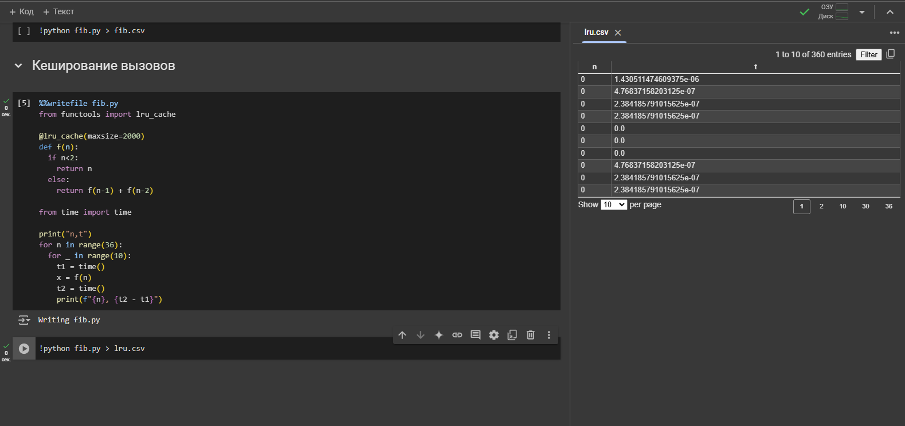
Содержание | Google Colab

Задание 36
Проведите описанный выше эксперимент и откройте полученный файл CSV для просмотра.

37
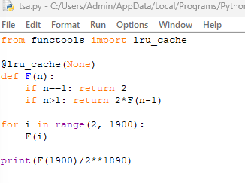
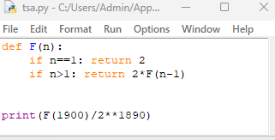
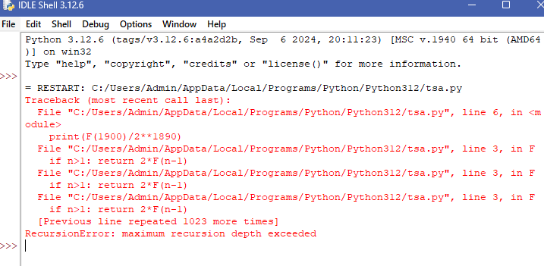
...

38
Содержание |  | Google Colab

Задание 38
Загрузите данные в Excel и постройте диаграмму разброса.

 | t
0 | 2.6226043701E-06
0 | 9.5367431641E-07
0 | 4.768371582E-07
0 | 4.768371582E-07
0 | 4.768371582E-07
0 | 4.768371582E-07
0 | 2.384185791E-07
0 | 4.768371582E-07
0 | 2.384185791E-07
0 | 2.384185791E-07
1 | 9.5367431641E-07
1 | 2.384185791E-07
1 | 2.384185791E-07
1 | 2.384185791E-07
1 | 2.384185791E-07
1 | 2.384185791E-07
1 | 2.384185791E-07
1 | 4.768371582E-07
1 | 4.768371582E-07
1 | 4.768371582E-07
2 | 1.4305114746E-06
2 | 4.768371582E-07
2 | 4.768371582E-07
2 | 4.768371582E-07
2 | 2.384185791E-07
2 | 4.768371582E-07
2 | 4.768371582E-07
2 | 4.768371582E-07
2 | 2.384185791E-07
2 | 4.768371582E-07
3 | 9.5367431641E-07
3 | 2.384185791E-07
3 | 4.768371582E-07
3 | 2.384185791E-07
3 | 4.768371582E-07
3 | 2.384185791E-07
3 | 2.384185791E-07
3 | 2.384185791E-07
3 | 2.384185791E-07
3 | 2.384185791E-07
4 | 7.152557373E-07
4 | 2.384185791E-07
4 | 2.384185791E-07
4 | 2.384185791E-07
4 | 2.384185791E-07
4 | 2.384185791E-07
4 | 4.768371582E-07
4 | 4.768371582E-07
4 | 2.384185791E-07
4 | 4.768371582E-07
...
n | t
0 | 2.6226043701E-06
0 | 9.5367431641E-07
0 | 4.768371582E-07
0 | 4.768371582E-07
0 | 4.768371582E-07
0 | 4.768371582E-07
0 | 2.384185791E-07
0 | 4.768371582E-07
0 | 2.384185791E-07
0 | 2.384185791E-07
1 | 9.5367431641E-07
1 | 2.384185791E-07
1 | 2.384185791E-07
1 | 2.384185791E-07
1 | 2.384185791E-07
1 | 2.384185791E-07
1 | 2.384185791E-07
1 | 4.768371582E-07
1 | 4.768371582E-07
1 | 4.768371582E-07
2 | 1.4305114746E-06
2 | 4.768371582E-07
2 | 4.768371582E-07
2 | 4.768371582E-07
...

39
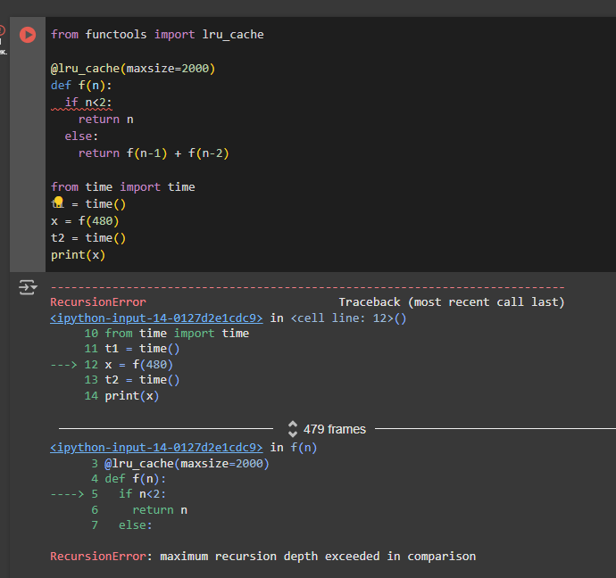
Содержание | Google Colab

Задание 39
Проведите описанный выше эксперимент, задавая разное значение допустимой глубины рекурсии. Увеличьте размер задачи до появления сообщений о новой ошибке. Ознакомьтесь с этой проблемой с помощью чат-бота

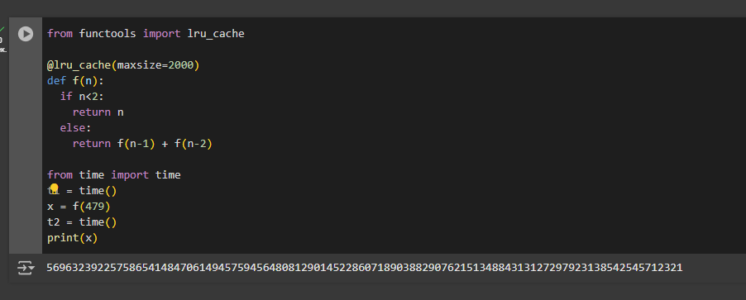
 |  | Проблема глубины рекурсии в Python возникает, когда рекурсивная функция превышает максимальную глубину стека вызовов, установленную интерпретатором. Это приводит к возникновению исключения RecursionError, которое сигнализирует о том, что функция вызвала себя слишком много раз без достижения базового случая. Причины возникновения RecursionError 1) Отсутствие базового случая: Если рекурсивная функция не имеет условия, при котором она должна остановиться (то есть базового случая), она будет продолжать вызывать саму себя бесконечно, пока не достигнет лимита глубины рекурсии. 2) Неправильное определение базового случая: Даже если базовый случай присутствует, если он неправильно определен или никогда не достигается, это также приведет к ошибке. 3) Слишком большой размер задачи: Даже с правильным базовым случаем, выполнение алгоритмов с большим размером входных данных может привести к превышению лимита рекурсии.

40
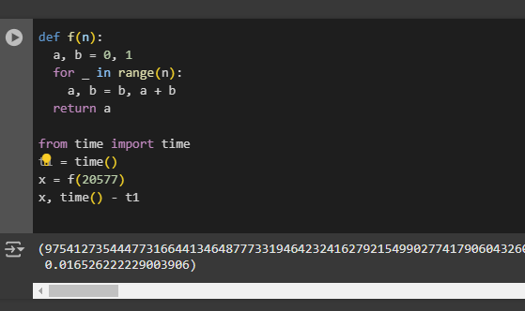
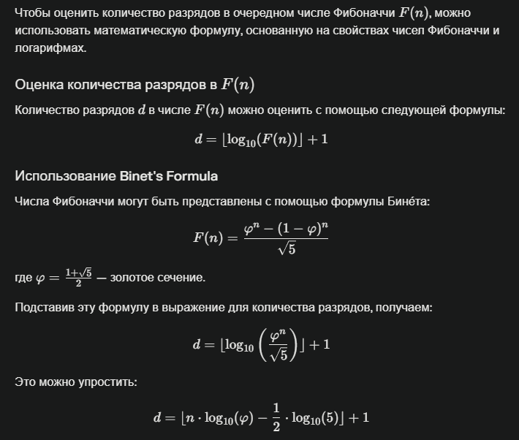
...
Задание 40
Исследуйте поведение новой программы и найдите границу её работоспособности. Просмотрите англоязычную страницу Википедии про числа Фибоначчи и выясните, как оценить количество разрядов очередного числа Фибоначчи (number of digits in F (n))

Граница работоспособности f(20577)

41
Содержание |  | Google Colab

Задание 41
Проведите описанный выше эксперимент. Оцените характер зависимости (квадратичная или экспоненциальная). выясните с помощью интеллектуального помощника, Какая вычислительная сложность ожидается в теории при работе с длинными целыми числами

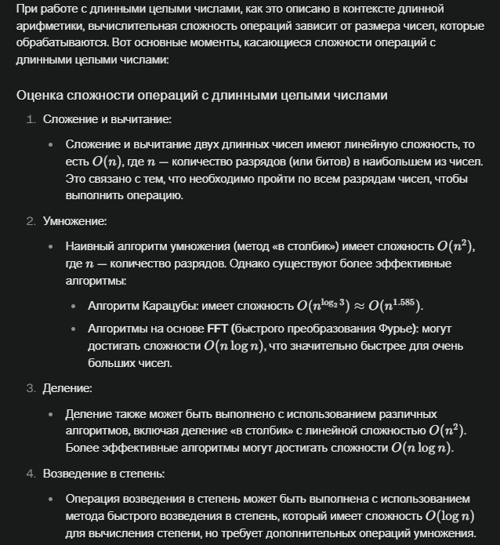

n | t
0 | 2.6226043701E-06
20000 | 0.011844873428
40000 | 0.04391169548
60000 | 0.083755016327
80000 | 0.1378557682
100000 | 0.21912288666
120000 | 0.29372096062
140000 | 0.24914360046
160000 | 0.28547549248
180000 | 0.35532069206
200000 | 0.44809651375
220000 | 0.52460503578
240000 | 0.63353133202
260000 | 0.7333817482
280000 | 0.89824509621
300000 | 0.97748231888 | Сложность времени выполнения квадратичная
320000 | 1.1081039906
340000 | 1.2531671524
360000 | 1.3940725327
380000 | 1.8704316616
400000 | 2.7878961563
420000 | 1.8778252602
440000 | 2.0857117176
460000 | 2.2591075897
 | 2.4459164143
 | 4.072496891

42
Содержание |  |  |  | Google Colab

Задание 42
Проведите локальном компьютере все вычислительные эксперименты, начиная с самого первого. Постройте те же графики и обратите внимание на величину случайного разброса значений.

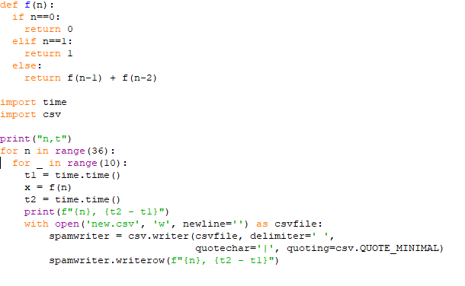

Числа Фибоначчи: Наивный алгоритм
 | t
0 | 0
0 | 0
0 | 0
0 | 0
0 | 0
0 | 0
0 | 0
0 | 0
0 | 0
1 | 0
1 | 0
1 | 0
1 | 0
1 | 0
1 | 0
1 | 0
1 | 0
1 | 0
1 | 0
2 | 0
2 | 0
2 | 0
2 | 0
2 | 0
2 | 0
2 | 0
2 | 0
2 | 0
2 | 0
3 | 0
3 | 0
3 | 0
3 | 0
3 | 0
3 | 0
3 | 0
3 | 0
3 | 0
3 | 0
4 | 0
4 | 0
4 | 0
4 | 0
4 | 0
4 | 0
4 | 0
4 | 0
4 | 0
4 | 0
5 | 0
...
n | t | lg t | n | min lg t | n | min lg t
0 | 0 |  | 0 | 0 | 0
0 | 0 |  | 1 | 0 | 1
0 | 0 |  | 2 | 0 | 2
0 | 0 |  | 3 | 0 | 3
0 | 0 |  | 4 | 0 | 4
0 | 0 |  | 5 | 0 | 5
0 | 0 |  | 6 | 0 | 6
0 | 0 |  | 7 | 0 | 7
 |  |  | 8 | 0 | 8
 |  |  | 9 | 0 | 9
 |  |  | 10 | 0 | 10
 |  |  | 11 | 0 | 11
 |  |  | 12 | 0 | 12
 |  |  | 13 | -2.897892659 | 13 | -2.897892659
 |  |  | 14 | 0 | 14
 |  |  | 15 | -3.0005495442 | 15 | -3.0005495442
 |  |  | 16 | -3.0015875335 | 16 | -3.0015875335
 |  |  | 17 | -3.0005495442 | 17 | -3.0005495442
 |  |  | 18 | -3.0004458816 | 18 | -3.0004458816
 |  |  | 19 | -3.0002386306 | 19 | -3.0002386306
 | min lg t
0
1
2
3
4
5
6
7
8
9
10
11
12
13 | -2.897892659
14
15 | -3.0005495442
16 | -3.0015875335
17 | -3.0005495442
18 | -3.0004458816
19 | -3.0002386306
20 | -3.0004458816
21 | -3.0002386306
22 | -2.5230483142
23 | -2.3011028967
24 | -2.094630688
25 | -1.8722132256
26 | -1.6679158335
27 | -1.4459812977
28 | -1.244527386
29 | -1.0141638234
30 | -0.81355964042
31 | -0.60818094923
32 | -0.40019654225
33 | -0.19605658908
34 | 0.013125431387
35 | 0.23071380327
 |  |  | 20 | -3.0004458816 | 20 | -3.0004458816
 |  |  | 21 | -3.0002386306 | 21 | -3.0002386306
 |  |  | 22 | -2.5230483142 | 22 | -2.5230483142
 |  |  | 23 | -2.3011028967 | 23 | -2.3011028967
 |  |  | 24 | -2.094630688 | 24 | -2.094630688
 |  |  | 25 | -1.8722132256 | 25 | -1.8722132256
 |  |  | 26 | -1.6679158335 | 26 | -1.6679158335
 |  |  | 27 | -1.4459812977 | 27 | -1.4459812977
 |  |  | 28 | -1.244527386 | 28 | -1.244527386
 |  |  | 29 | -1.0141638234 | 29 | -1.0141638234
 |  |  | 30 | -0.81355964042 | 30 | -0.81355964042
 |  |  | 31 | -0.60818094923 | 31 | -0.60818094923
 |  |  | 32 | -0.40019654225 | 32 | -0.40019654225
 |  |  | 33 | -0.19605658908 | 33 | -0.19605658908
 |  |  | 34 | 0.013125431387 | 34 | 0.013125431387
 |  |  | 35 | 0.23071380327 | 35 | 0.23071380327
...

43
Содержание |  | Google Colab

Задание 43
Проведите локальном компьютере все вычислительные эксперименты, начиная с самого первого. Постройте те же графики и обратите внимание на величину случайного разброса значений.

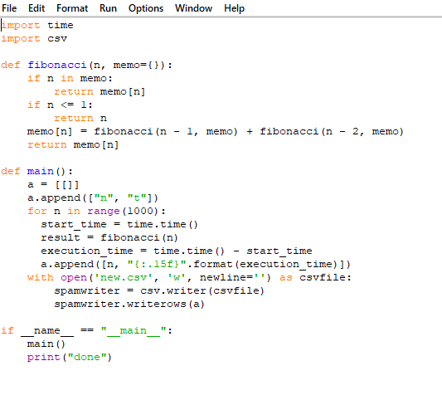

мемоизация
 | t
0 | 0
1 | 0
2 | 0
3 | 0
4 | 0
5 | 0
6 | 0
7 | 0
8 | 0
9 | 0
10 | 0
11 | 0
12 | 0
13 | 0
14 | 0
15 | 0
16 | 0
17 | 0
18 | 0
19 | 0
20 | 0
21 | 0
22 | 0
23 | 0
24 | 0
25 | 0
26 | 0
27 | 0
28 | 0
29 | 0
30 | 0
31 | 0
32 | 0
33 | 0
34 | 0
35 | 0
36 | 0
37 | 0
38 | 0
39 | 0
40 | 0
41 | 0
42 | 0
43 | 0
44 | 0
45 | 0
46 | 0
47 | 0
48 | 0
49 | 0
...
n | t
0 | 0
1 | 0
2 | 0
3 | 0
4 | 0
5 | 0
6 | 0
7 | 0
8 | 0
9 | 0
10 | 0
11 | 0
12 | 0
13 | 0
14 | 0
15 | 0
16 | 0
17 | 0
18 | 0
19 | 0
20 | 0
21 | 0
22 | 0
23 | 0
24 | 0
25 | 0
26 | 0
...

44
Содержание |  |  | Google Colab

Задание 44
Проведите локальном компьютере все вычислительные эксперименты, начиная с самого первого. Постройте те же графики и обратите внимание на величину случайного разброса значений.

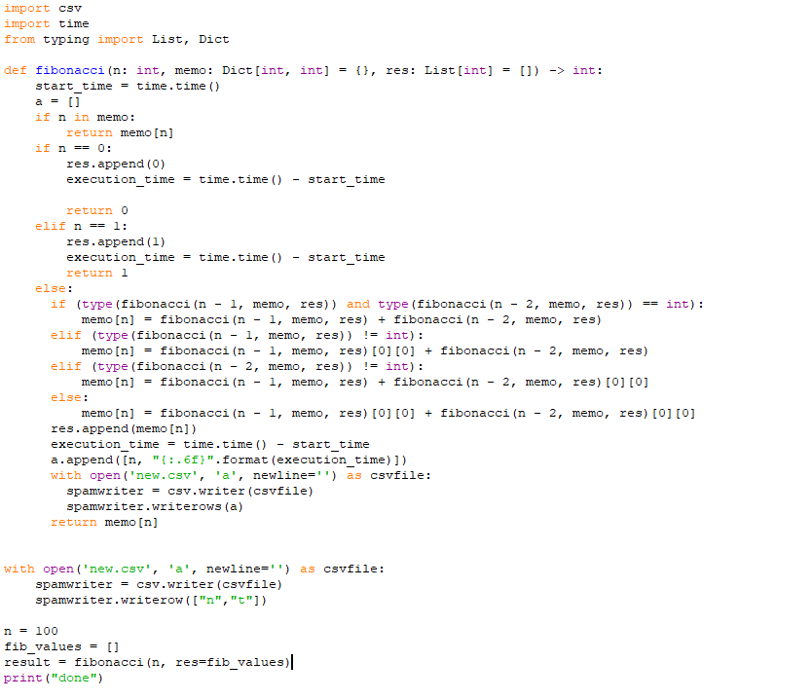

мемоизация с добавлением новых значений в список
 | t, мкс
2 | 0
3 | 0
4 | 0
5 | 1002
6 | 1002
7 | 1002
8 | 1002
9 | 1002
10 | 1002
11 | 1002
12 | 1002
13 | 1002
14 | 1002
15 | 2002
16 | 2002
17 | 2002
18 | 2002
19 | 2002
20 | 2002
21 | 2002
22 | 2002
23 | 2002
24 | 2002
25 | 2002
26 | 3002
27 | 3002
28 | 3002
29 | 3002
30 | 3002
31 | 3002
32 | 3002
33 | 3002
34 | 3002
35 | 4002
36 | 4002
37 | 4002
38 | 4002
39 | 4002
40 | 4002
41 | 4002
42 | 4002
43 | 4002
44 | 4002
45 | 5028
46 | 5028
47 | 5028
48 | 5028
49 | 5028
50 | 5028
51 | 5028
...

n | t, с | t, мкс
2 | 0 | 0
3 | 0 | 0
4 | 0 | 0
5 | 0.001002 | 1002
6 | 0.001002 | 1002
7 | 0.001002 | 1002
8 | 0.001002 | 1002
9 | 0.001002 | 1002
10 | 0.001002 | 1002
11 | 0.001002 | 1002
12 | 0.001002 | 1002
13 | 0.001002 | 1002
14 | 0.001002 | 1002
15 | 0.002002 | 2002
16 | 0.002002 | 2002
17 | 0.002002 | 2002
18 | 0.002002 | 2002
19 | 0.002002 | 2002
20 | 0.002002 | 2002
21 | 0.002002 | 2002
22 | 0.002002 | 2002
23 | 0.002002 | 2002
24 | 0.002002 | 2002
25 | 0.002002 | 2002
26 | 0.003002 | 3002
27 | 0.003002 | 3002
28 | 0.003002 | 3002
29 | 0.003002 | 3002
30 | 0.003002 | 3002
31 | 0.003002 | 3002
32 | 0.003002 | 3002
33 | 0.003002 | 3002
34 | 0.003002 | 3002
...

45
Содержание |  | Google Colab

Задание 45
Проведите локальном компьютере все вычислительные эксперименты, начиная с самого первого. Постройте те же графики и обратите внимание на величину случайного разброса значений.

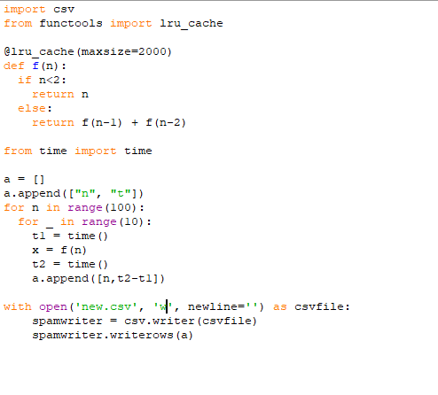

 | t
0 | 0
0 | 0
0 | 0
0 | 0
0 | 0
0 | 0
0 | 0
0 | 0
0 | 0
0 | 0
1 | 0
1 | 0
1 | 0
1 | 0
1 | 0
1 | 0
1 | 0
1 | 0
1 | 0
1 | 0
2 | 0
2 | 0
2 | 0
2 | 0
2 | 0
2 | 0
2 | 0
2 | 0
2 | 0.00099778175354
2 | 0
3 | 0
3 | 0
3 | 0
3 | 0
3 | 0
3 | 0
3 | 0
3 | 0
3 | 0
3 | 0
4 | 0
4 | 0
4 | 0
4 | 0
4 | 0
4 | 0
4 | 0
4 | 0
4 | 0
4 | 0
...
n | t
0 | 0
0 | 0
0 | 0
0 | 0
0 | 0
0 | 0
0 | 0
0 | 0
0 | 0
0 | 0
1 | 0
1 | 0
1 | 0
1 | 0
1 | 0
1 | 0
1 | 0
1 | 0
1 | 0
1 | 0
2 | 0
2 | 0
2 | 0
2 | 0
2 | 0
2 | 0
2 | 0
2 | 0
2 | 0.00099778175354
2 | 0
3 | 0
3 | 0
3 | 0
...

46
Содержание |  | Google Colab

Задание 46
Проведите локальном компьютере все вычислительные эксперименты, начиная с самого первого. Постройте те же графики и обратите внимание на величину случайного разброса значений.

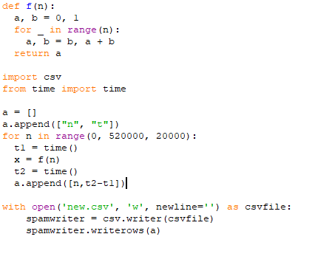

n | t
0 | 0
20000 | 0.01756644249
40000 | 0.024035453796
60000 | 0.035050153732
80000 | 0.057334661484
100000 | 0.08197259903
120000 | 0.11534929276
140000 | 0.15709805489
160000 | 0.19392204285
180000 | 0.25083875656
200000 | 0.30636405945
220000 | 0.39249610901
240000 | 0.43988752365
260000 | 0.52044153214
280000 | 0.57740473747
300000 | 0.65335297585
320000 | 0.77121210098
340000 | 0.86228203773 | Сложность времени выполнения квадратичная
360000 | 0.91634082794
380000 | 1.0340111256
400000 | 1.1634230614
420000 | 1.2409405708
440000 | 1.3483772278
460000 | 1.5219380856
480000 | 1.6197183132
500000 | 1.789955616

